策略分析
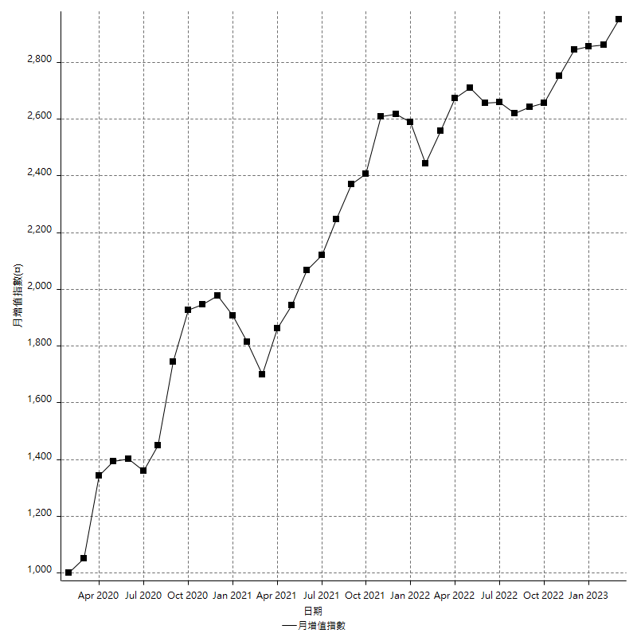
策略績效總結果

 | 所有交易 | 多單 | 空單
淨利 | 373600 | 5200 | 368400
毛利 | 1271000 | 13600 | 1257400
毛損 | -897400 | -8400 | -889000
調整後淨利 | 205019.54146 | -16800 | 200993.19171
調整後毛利 | 1181126.7281 | 0 | 1168265.2773
調整後毛損 | -976107.18665 | -16800 | -967272.08557
特定淨利 | 196000 | -8400 | 204400
特定毛利 | 1093400 | 0 | 1093400
特定毛損 | -897400 | -8400 | -889000
帳戶所需金額 | 69800 | 8400 | 69800
帳戶報酬 | 535.24355301 | 61.904761905 | 527.79369628
初始資本報酬 | 186.8 | 2.6 | 184.2
最大策略虧損 | -75400 | -9600 | -75400
最大策略虧損 (%) | -18.426197458 | -4.8 | -18.055555556
最大平倉交易虧損 | -69800 | -8400 | -69800
最大平倉交易虧損 (%) | -17.285785042 | -4.2 | -16.933527414
最大的策略虧損報酬 | 4.9549071618 | 0.45614035088 | 4.8859416446
獲利因子 | 1.4163137954 | 1.619047619 | 1.4143982002
調整獲利因子 | 1.2100379387 | 0 | 1.2077938511
特定獲利因子 | 1.2184087363 | 0 | 1.2299212598
最大持有契約數量 | 1 | 1 | 1
滑價支付 | 59200 | 800 | 58400
佣金支付 | 0 | 0 | 0
未平倉部位損益 | n/a | n/a | n/a
年報酬率 | 60.647321531 | 0.8441276016 | 59.803193929
月報酬率 | 5.0539434609 | 0.0703439668 | 4.9835994941
買進持有績效 | 68936.891148 | 65318.402139 | 68936.891148
平均月報酬 | 9831.5789474
月報酬的標準差 | 19958.959314

績效比率

成長潛力比(Upside Potential Ratio) | 97.71428645
夏普比率 | 0.46338102648
索丁諾比率 | 1.4376413277
Fouse 比率 | 0.028801301064
Calmar 比率 | 0.0075315955766
Sterling 比率 | 0.0019684817528
淨利/最大損失百分比 | 4447.6190476
淨利/最大交易績效拉回百分比 | 4670
淨利/最大策略績效拉回百分比 | 495.49071618
特定淨利/最大損失百分比 | 2333.3333333
特定淨利/最大交易績效拉回百分比 | 2450
特定淨利/最大策略績效拉回百分比 | 259.9469496
調整後淨利/最大損失百分比 | 2440.7088269
調整後淨利/最大交易績效拉回百分比 | 2562.7442682
調整後淨利/最大策略績效拉回百分比 | 271.90920618

時間分析

交易期間 | 3 Yrs, 1 Mth, 3 Dys, 11 Mins
策略在市場的時間 | 9 Dys, 11 Hrs, 14 Mins
策略在市場的時間百分比 | 0.84159922371
最長的持平期間 | 27 Dys, 2 Hrs, 33 Mins
最大獲利日期 | 2020-03-17
最大虧損日期 | 2020-02-14
最大策略虧損日期 | 2/25/21
最大平倉交易虧損日期 | 2/23/21

詳細權益曲線

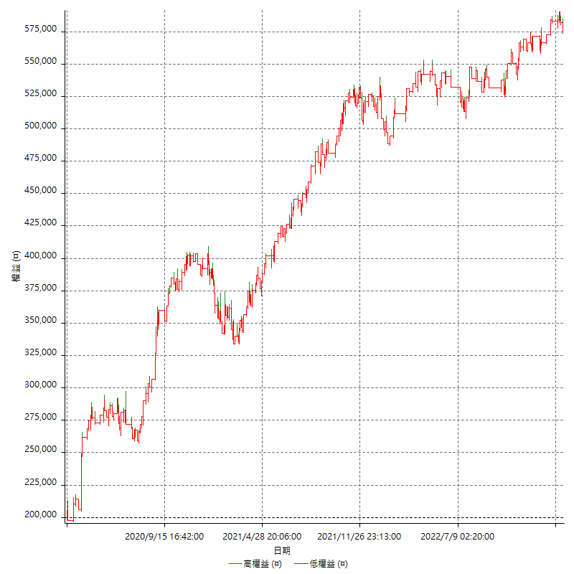

詳細權益曲線及績效拉回

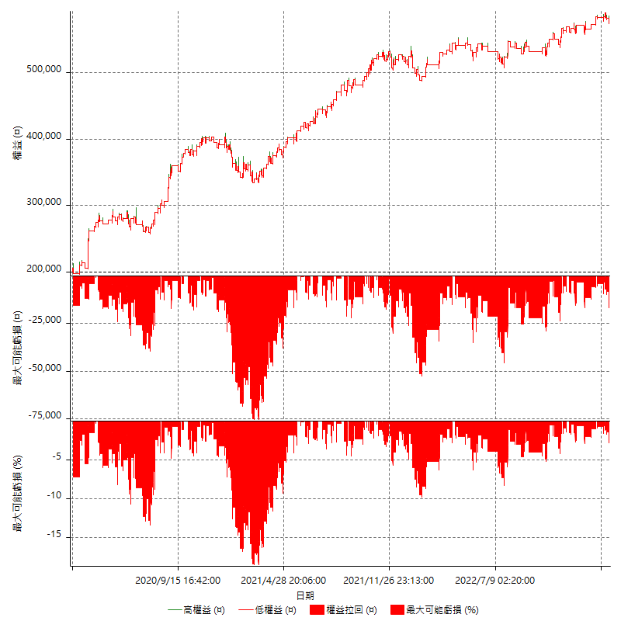

多單詳細權益曲線

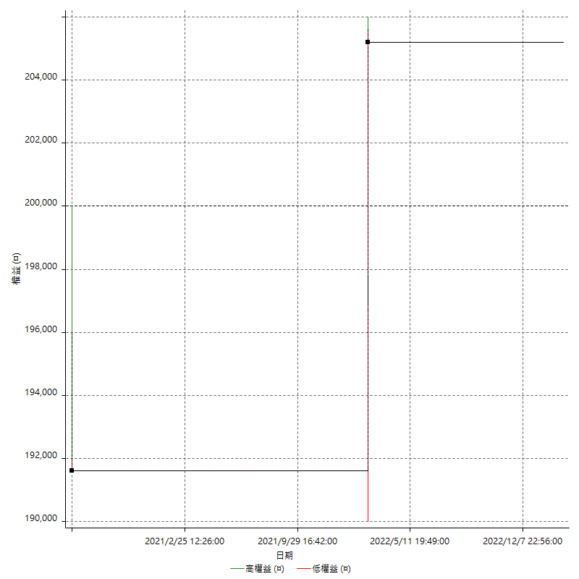

空單詳細權益曲線

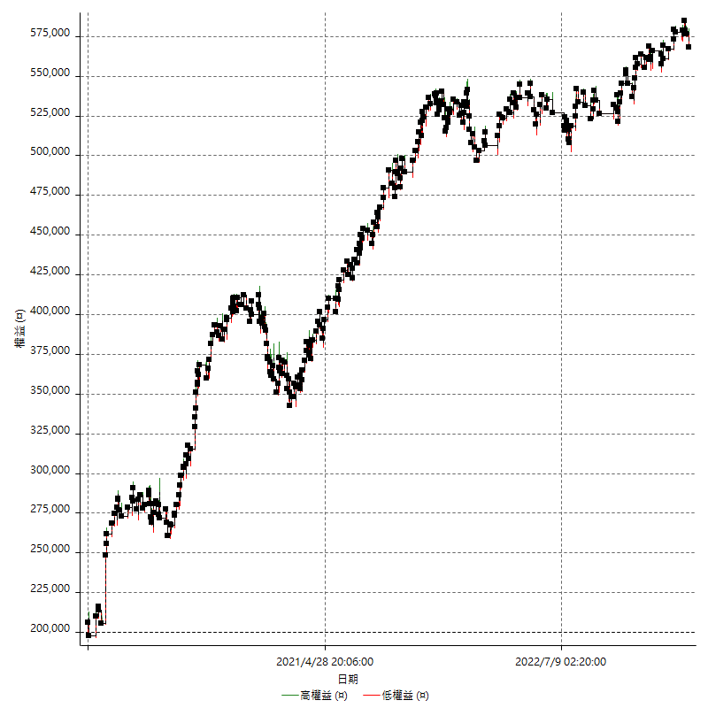

權益增加 & 拉回

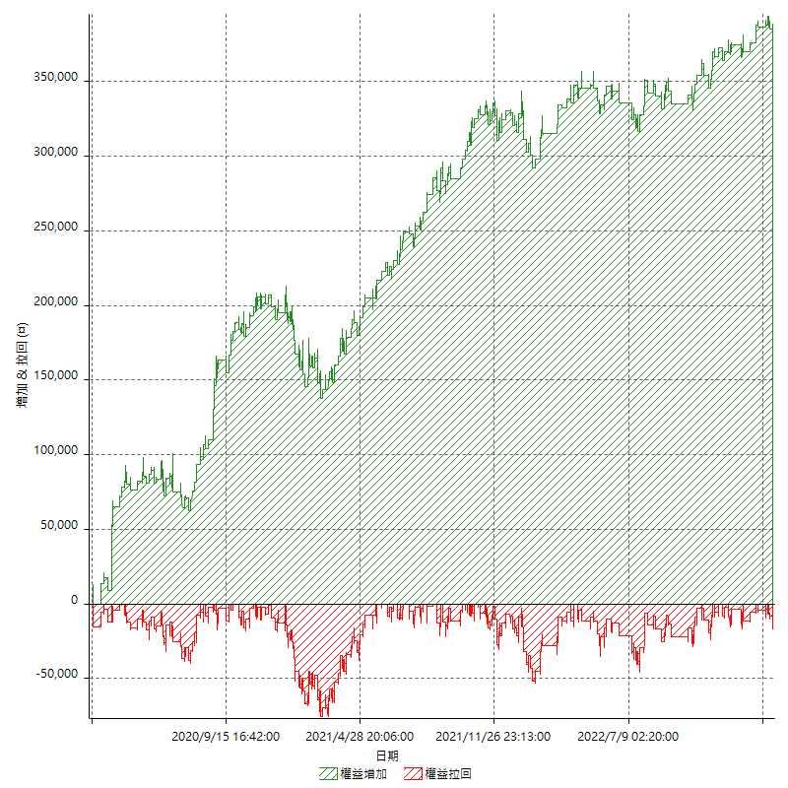

權益增加 & 拉回(%)

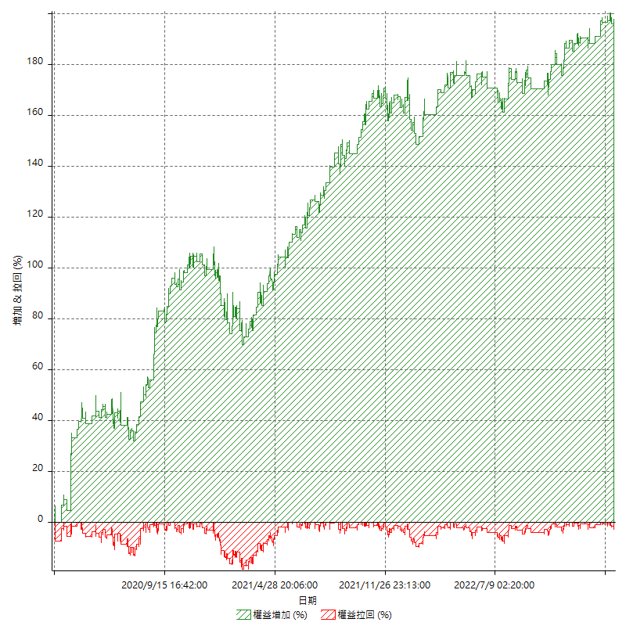

平倉權益曲線

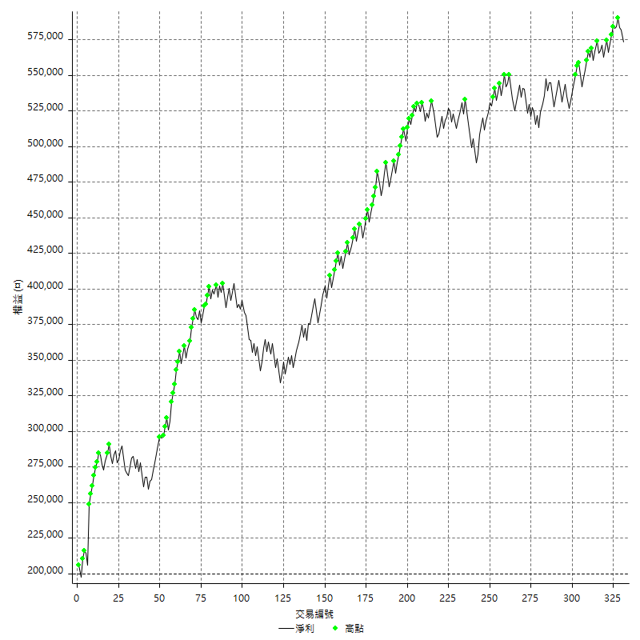

平倉權益曲線及績效拉回

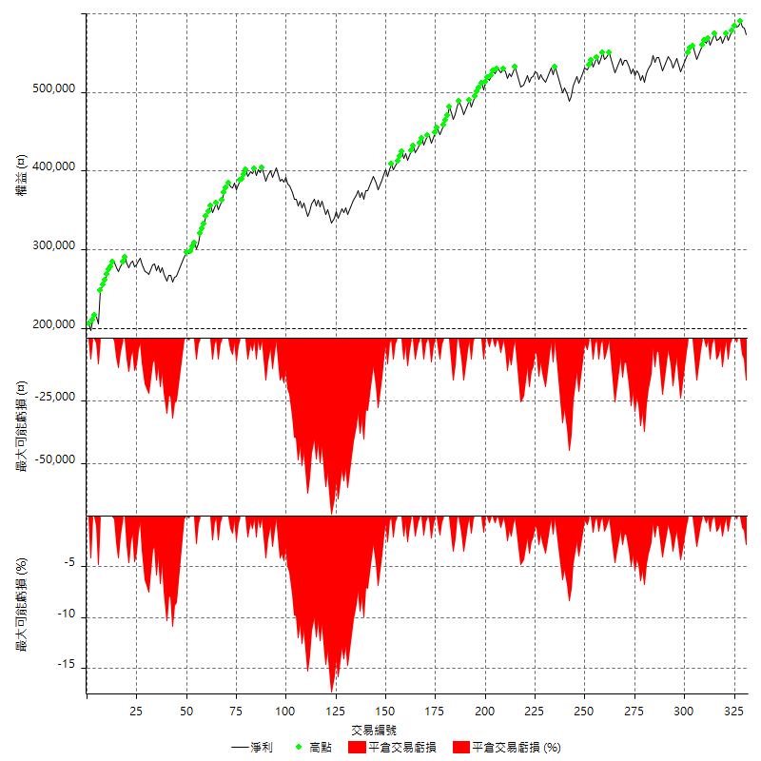

買進持有績效



月增值指數

交易分析
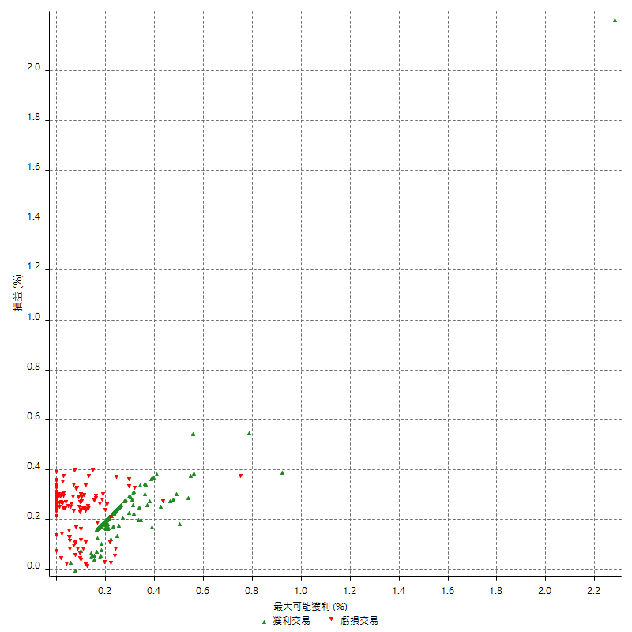
總交易分析

 | 所有交易 | 多單 | 空單
交易總次數 | 331 | 2 | 329
未平倉交易總數量 | 0 | 0 | 0
獲利交易次數 | 200 | 1 | 199
虧損交易次數 | 130 | 1 | 129
勝率 | 60.422960725 | 50 | 60.486322188
平均交易(獲利 & 虧損) | 1128.7009063 | 2600 | 1119.7568389
平均獲利交易 | 6355 | 13600 | 6318.5929648
平均虧損交易 | -6903.0769231 | -8400 | -6891.4728682
平均獲利/平均虧損 比率 | -0.92060396702 | 1.619047619 | -0.91687119512
最大的交易獲利 | 42600 | 13600 | 42600
最大的交易虧損 | -8400 | -8400 | -8400
平倉交易的平均K棒數 | 3.3 | 4 | 3.3
獲利平倉交易的平均K棒數 | 3 | 7 | 3
虧損平倉交易的平均K棒數 | 3.7 | 1 | 3.7
平倉交易間的平均K棒數 | 7 | n/a | 7
獲利平倉交易間的平均K棒數 | 259 | 52384 | 260.3
虧損平倉交易間的平均K棒數 | 399.3 | 52390 | 402.4

極端交易

 | 全部 | 正 | 負
1 Std. Deviation of Avg. Trade | 7112.5491619 | 3141.7715772 | 2611.1549157
平均交易金額 +1標準差 | 8241.2500682 | 9496.7715772 | -4291.9220073
平均交易金額 -1標準差 | -5983.8482555 | 3213.2284228 | -9514.2318388
極端交易次數 | 13 | 13 | 0
極端交易損益比 |  | 177600

最大獲利/最大虧損

 | 最大可能獲利 | 最大可能虧損
最大值 | 44000 | -8000
最大值日期 | 2020-03-17 | 2020-02-14
平均值 | 5159.5166163 | -4474.3202417
最大值 (%) | 2.2821576763 | -0.37136756104
最大值 (%) 日期 | 2020-03-17 | 2020-05-07
平均值 (%) | 0.17899668766 | -0.1508542573
1標準差 | 4085.6799155 | 2914.5672386
平均交易金額 +1標準差 | 9245.1965318 | -1559.7530031
平均交易金額 -1標準差 | 1073.8367008 | -7388.8874802

交易序列分析

Z值 | 1.2883424213
信賴界限 | 0.80237321595
策略精確預期 | 1128.7009063
最大連續獲利交易次數 | 7
最大連續虧損交易次數 | 6
最大連續獲利金額 | 78600
最大連續虧損金額 | -36400
最大連續獲利 (%) | 38.192419825
最大連續虧損 (%) | -9.2857142857

交易序列統計量

連續獲利 | 序列編號 | 序列的平均獲利 | 下筆交易的平均虧損
1 | 32 | 6368.75 | -6156.25
2 | 21 | 6095.2380952 | -7028.5714286
3 | 18 | 5796.2962963 | -7188.8888889
4 | 5 | 6990 | -7440
5 | 5 | 6216 | -7640
6 | 1 | 5366.6666667 | -8400
7 | 3 | 8133.3333333 | -3333.3333333
連續虧損 | 序列編號 | 序列的平均虧損 | 下筆交易的平均獲利
1 | 53 | -7143.3962264 | 6237.7358491
2 | 24 | -6929.1666667 | 7466.6666667
3 | 5 | -6386.6666667 | 4040
4 | 2 | -6750 | 6000
6 | 1 | -6066.6666667 | 6000

總交易

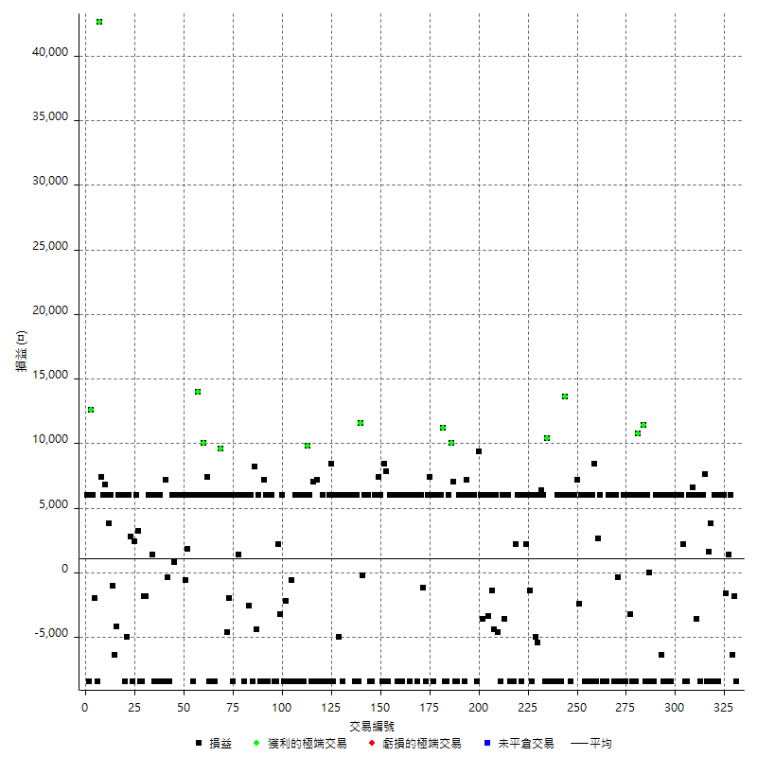

獲利交易

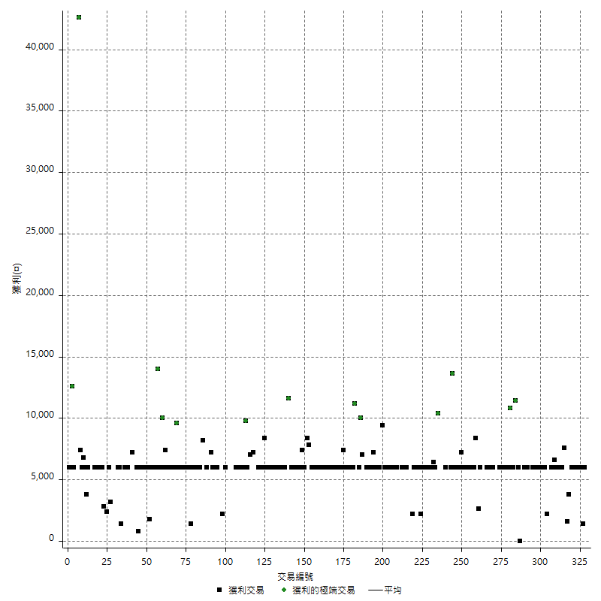

虧損交易

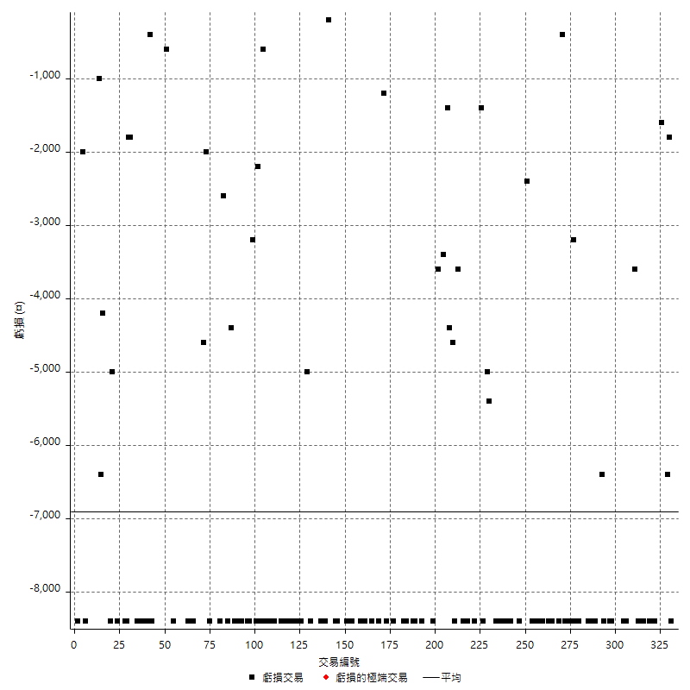

最大可能虧損

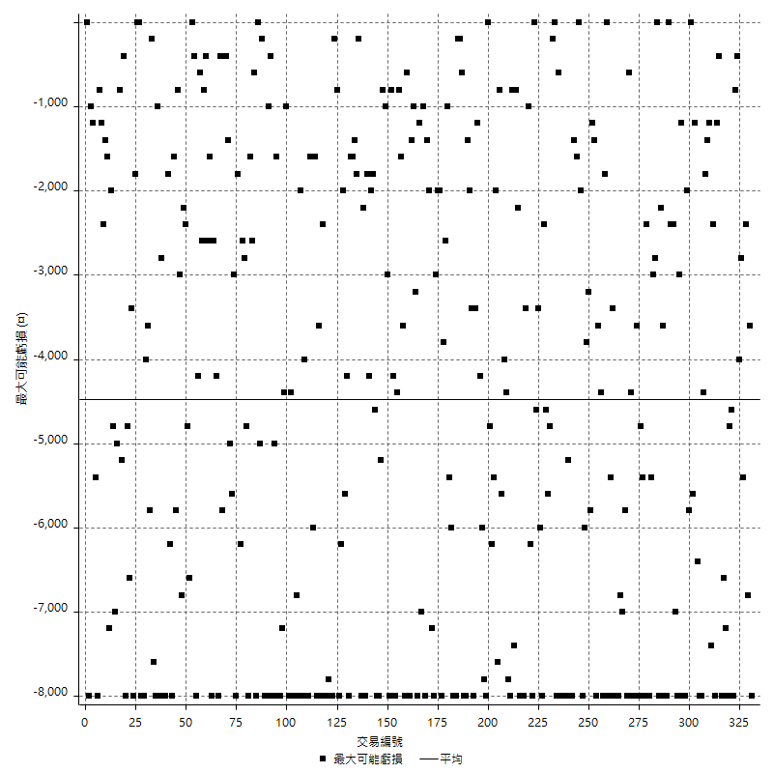

虧損的損益

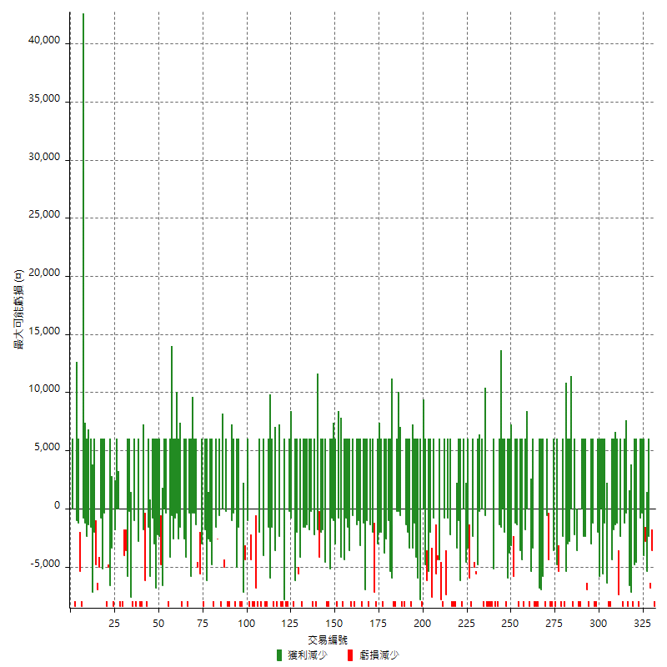

最大虧損幅度

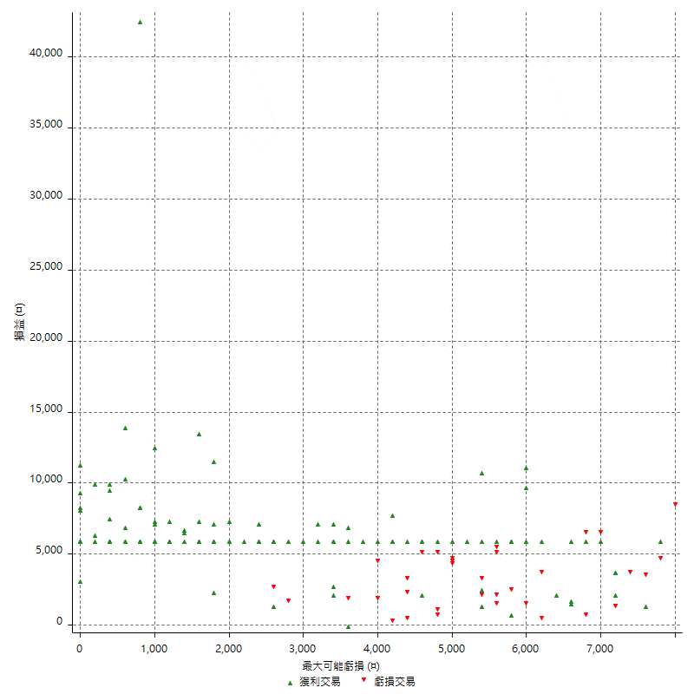

最大虧損幅度 (%)

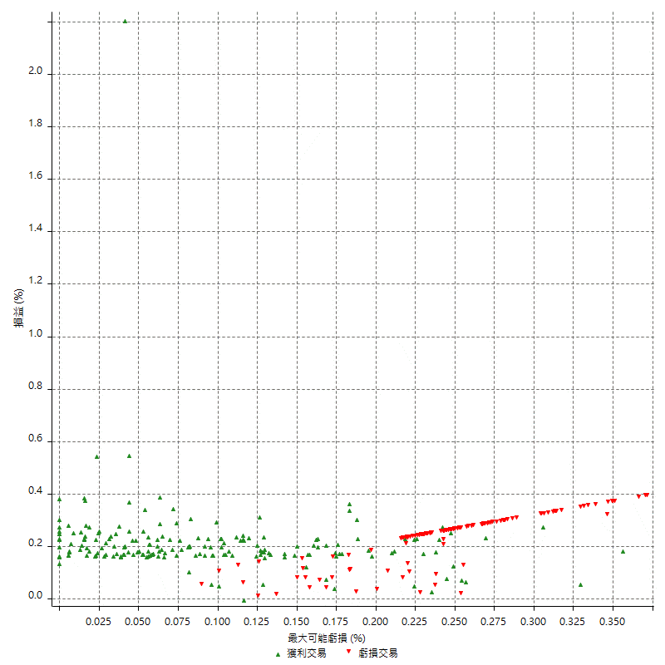

最大可能獲利

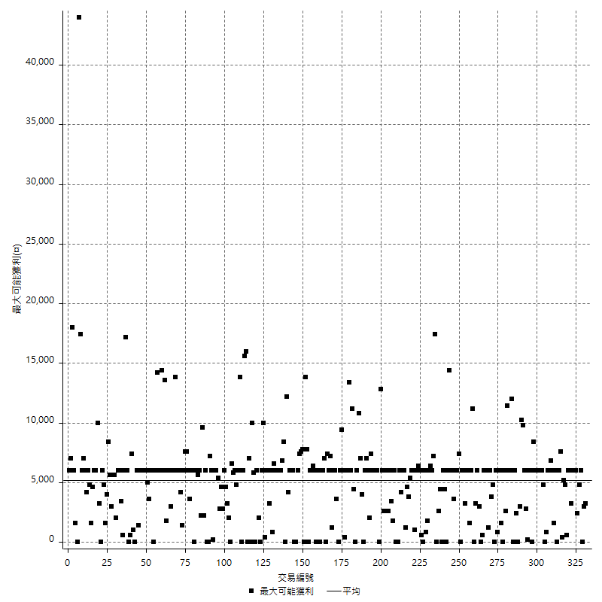

獲利的損益

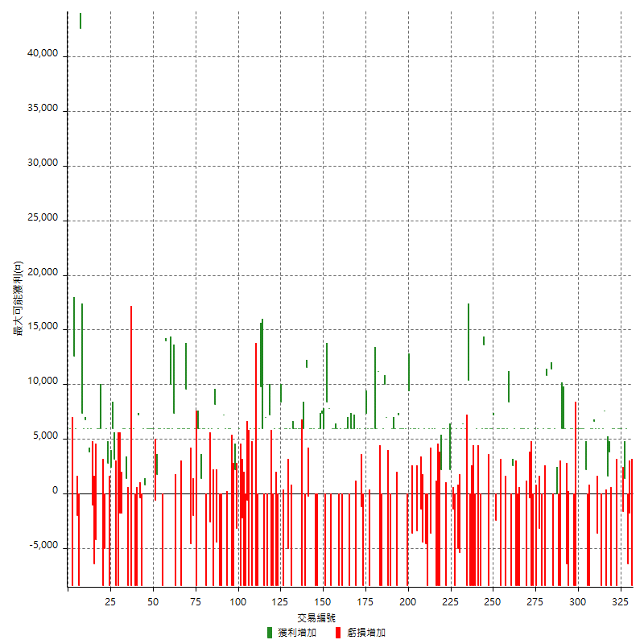

最大獲利幅度

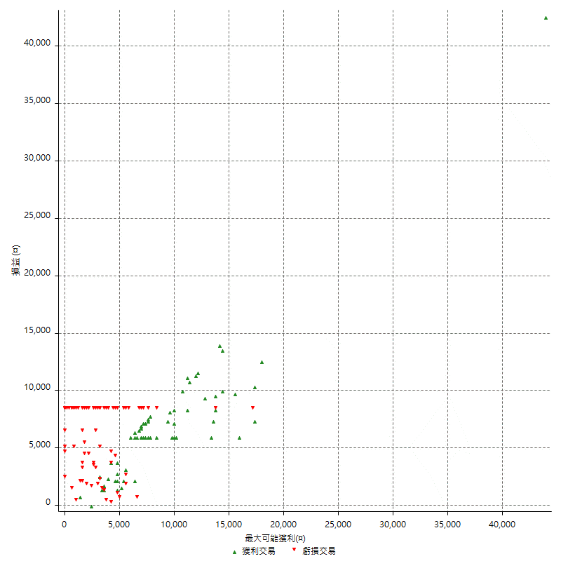

最大獲利幅度 (%)

週期性分析
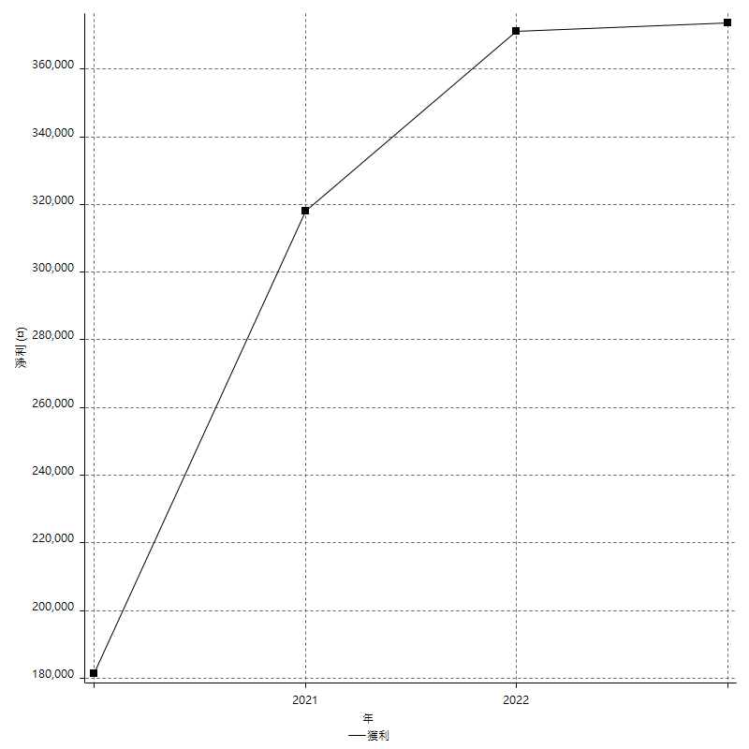
Daily Period Analysis

期間 | 獲利(¤) | 獲利(%) | 毛利 | 毛損 | 交易次數 | 勝率
2023-03-07 | -8400 | -1.4432989691 | 0 | -8400 | 1 | 0
2023-03-02 | -1800 | -0.30832476876 | 0 | -1800 | 1 | 0
2023-03-01 | -6400 | -1.0843781769 | 0 | -6400 | 1 | 0
2023-02-24 | 6000 | 1.0270455324 | 6000 | 0 | 1 | 100
2023-02-21 | 1400 | 0.24021962938 | 1400 | 0 | 1 | 100
2023-02-09 | -1600 | -0.27378507871 | 0 | -1600 | 1 | 0
2023-02-07 | 12000 | 2.0964360587 | 12000 | 0 | 2 | 100
2023-01-17 | 6000 | 1.0593220339 | 6000 | 0 | 1 | 100
2023-01-06 | -2400 | -0.42194092827 | 6000 | -8400 | 2 | 50
2023-01-04 | -2400 | -0.42016806723 | 6000 | -8400 | 2 | 50
2022-12-19 | 3800 | 0.66972153683 | 3800 | 0 | 1 | 100
2022-12-15 | 1600 | 0.28278543655 | 1600 | 0 | 1 | 100
2022-12-14 | -8400 | -1.4629049112 | 0 | -8400 | 1 | 0
2022-12-13 | 7600 | 1.3413342746 | 7600 | 0 | 1 | 100
2022-12-07 | 6000 | 1.0702818409 | 6000 | 0 | 1 | 100
2022-12-05 | -8400 | -1.4762741652 | 0 | -8400 | 1 | 0
2022-11-29 | 6000 | 1.0657193606 | 6000 | 0 | 1 | 100
2022-11-22 | -3600 | -0.63536886693 | 0 | -3600 | 1 | 0
2022-11-18 | 12600 | 2.274368231 | 12600 | 0 | 2 | 100
2022-11-17 | 6000 | 1.0948905109 | 6000 | 0 | 1 | 100
2022-11-16 | 6000 | 1.1070110701 | 6000 | 0 | 1 | 100
2022-11-14 | -8400 | -1.5261627907 | 0 | -8400 | 1 | 0
2022-11-04 | -8400 | -1.5032211883 | 0 | -8400 | 1 | 0
2022-11-02 | 8200 | 1.489284417 | 8200 | 0 | 2 | 100
2022-10-26 | 6000 | 1.1017260375 | 6000 | 0 | 1 | 100
2022-10-24 | 6000 | 1.1139992573 | 6000 | 0 | 1 | 100
2022-10-21 | 6000 | 1.1265490049 | 6000 | 0 | 1 | 100
2022-10-19 | -2400 | -0.44859813084 | 6000 | -8400 | 2 | 50
2022-10-18 | -2400 | -0.4465947153 | 6000 | -8400 | 2 | 50
2022-10-12 | 6000 | 1.129092962 | 6000 | 0 | 1 | 100
2022-09-15 | -8400 | -1.5561319007 | 0 | -8400 | 1 | 0
2022-09-08 | -6400 | -1.1717319663 | 0 | -6400 | 1 | 0
2022-09-06 | 6000 | 1.1106997408 | 6000 | 0 | 1 | 100
2022-09-05 | 6000 | 1.1231748409 | 6000 | 0 | 1 | 100
2022-09-02 | 6000 | 1.1359333586 | 6000 | 0 | 1 | 100
2022-08-30 | -8400 | -1.5654118524 | 0 | -8400 | 1 | 0
2022-08-19 | -8400 | -1.5412844037 | 0 | -8400 | 1 | 0
2022-08-17 | 6000 | 1.1131725417 | 6000 | 0 | 2 | 50
2022-08-09 | -8400 | -1.5345268542 | 0 | -8400 | 1 | 0
2022-08-04 | 11400 | 2.1268656716 | 11400 | 0 | 1 | 100
2022-08-03 | 12000 | 2.2900763359 | 12000 | 0 | 2 | 100
2022-07-27 | 10800 | 2.1044427124 | 10800 | 0 | 1 | 100
2022-07-25 | -8400 | -1.6104294479 | 0 | -8400 | 1 | 0
2022-07-22 | 6000 | 1.1636927851 | 6000 | 0 | 1 | 100
2022-07-21 | -8400 | -1.6030534351 | 0 | -8400 | 1 | 0
2022-07-19 | 2800 | 0.53722179586 | 6000 | -3200 | 2 | 50
2022-07-15 | -2400 | -0.45836516425 | 6000 | -8400 | 2 | 50
2022-07-14 | -8400 | -1.5789473684 | 0 | -8400 | 1 | 0
2022-06-24 | -8400 | -1.5544041451 | 0 | -8400 | 1 | 0
2022-06-15 | 5600 | 1.0471204188 | 6000 | -400 | 2 | 50
2022-06-14 | -8400 | -1.5463917526 | 0 | -8400 | 1 | 0
2022-06-06 | 6000 | 1.1169024572 | 6000 | 0 | 1 | 100
2022-06-01 | 6000 | 1.1295180723 | 6000 | 0 | 1 | 100
2022-05-26 | 6000 | 1.1424219345 | 6000 | 0 | 1 | 100
2022-05-25 | -8400 | -1.5742128936 | 0 | -8400 | 1 | 0
2022-05-23 | -8400 | -1.5498154982 | 0 | -8400 | 1 | 0
2022-05-16 | -2400 | -0.44085231447 | 6000 | -8400 | 2 | 50
2022-05-11 | 2600 | 0.47988187523 | 2600 | 0 | 1 | 100
2022-04-26 | 0 | 0 | 8400 | -8400 | 2 | 50
2022-04-21 | 6000 | 1.1198208287 | 6000 | 0 | 1 | 100
2022-04-20 | -8400 | -1.5435501654 | 0 | -8400 | 1 | 0
2022-04-14 | 12000 | 2.2547914318 | 12000 | 0 | 2 | 100
2022-04-08 | -2400 | -0.44893378227 | 6000 | -8400 | 2 | 50
2022-03-31 | 6000 | 1.1350737798 | 6000 | 0 | 1 | 100
2022-03-24 | -2400 | -0.45197740113 | 0 | -2400 | 1 | 0
2022-03-18 | 13200 | 2.5492468134 | 13200 | 0 | 2 | 100
2022-03-16 | 6000 | 1.1723329426 | 6000 | 0 | 1 | 100
2022-02-21 | -2400 | -0.46674445741 | 6000 | -8400 | 2 | 50
2022-02-18 | 6000 | 1.1806375443 | 6000 | 0 | 1 | 100
2022-02-17 | 13600 | 2.7496967246 | 13600 | 0 | 1 | 100
2022-02-10 | 6000 | 1.2279983627 | 6000 | 0 | 1 | 100
2022-01-26 | -8400 | -1.6901408451 | 0 | -8400 | 1 | 0
2022-01-24 | -8400 | -1.6620498615 | 0 | -8400 | 1 | 0
2022-01-20 | 6000 | 1.2014417301 | 6000 | 0 | 1 | 100
2022-01-18 | -8400 | -1.6541945648 | 0 | -8400 | 1 | 0
2022-01-13 | -16800 | -3.2024399543 | 0 | -16800 | 2 | 0
2022-01-11 | 2000 | 0.38270187524 | 10400 | -8400 | 2 | 50
2022-01-10 | -2400 | -0.45714285714 | 6000 | -8400 | 2 | 50
2022-01-05 | 12400 | 2.4190401873 | 12400 | 0 | 2 | 100
2022-01-03 | -5400 | -1.0424710425 | 0 | -5400 | 1 | 0
2021-12-29 | 1000 | 0.19342359768 | 6000 | -5000 | 2 | 50
2021-12-27 | -8400 | -1.5987818805 | 0 | -8400 | 1 | 0
2021-12-22 | -1400 | -0.26575550494 | 0 | -1400 | 1 | 0
2021-12-15 | 6000 | 1.1520737327 | 6000 | 0 | 1 | 100
2021-12-09 | 8200 | 1.5996878658 | 8200 | 0 | 2 | 100
2021-12-07 | -8400 | -1.6122840691 | 0 | -8400 | 1 | 0
2021-12-06 | 12000 | 2.3575638507 | 12000 | 0 | 2 | 100
2021-12-03 | 2200 | 0.43409629045 | 2200 | 0 | 1 | 100
2021-12-02 | -8400 | -1.6304347826 | 0 | -8400 | 1 | 0
2021-12-01 | -8400 | -1.6042780749 | 0 | -8400 | 1 | 0
2021-11-29 | -8400 | -1.5789473684 | 0 | -8400 | 1 | 0
2021-11-25 | 6000 | 1.1406844106 | 6000 | 0 | 1 | 100
2021-11-24 | 6000 | 1.1538461538 | 6000 | 0 | 1 | 100
2021-11-22 | 2400 | 0.46367851623 | 6000 | -3600 | 2 | 50
2021-11-18 | -8400 | -1.5969581749 | 0 | -8400 | 1 | 0
2021-11-17 | 1400 | 0.26686999619 | 6000 | -4600 | 2 | 50
2021-11-16 | -5800 | -1.0935143288 | 0 | -5800 | 2 | 0
2021-11-12 | 6000 | 1.1441647597 | 6000 | 0 | 1 | 100
2021-11-05 | -3400 | -0.6441834028 | 0 | -3400 | 1 | 0
2021-11-03 | 6000 | 1.149865849 | 6000 | 0 | 1 | 100
2021-10-28 | 6000 | 1.1632415665 | 6000 | 0 | 1 | 100
2021-10-25 | -3600 | -0.69310743165 | 0 | -3600 | 1 | 0
2021-10-22 | 15400 | 3.0555555556 | 15400 | 0 | 2 | 100
2021-10-21 | -8400 | -1.6393442623 | 0 | -8400 | 1 | 0
2021-10-20 | 6000 | 1.1848341232 | 6000 | 0 | 1 | 100
2021-10-18 | 6000 | 1.1990407674 | 6000 | 0 | 1 | 100
2021-10-14 | 6000 | 1.213592233 | 6000 | 0 | 1 | 100
2021-10-08 | 6000 | 1.2285012285 | 6000 | 0 | 1 | 100
2021-10-05 | 7200 | 1.4962593516 | 7200 | 0 | 1 | 100
2021-09-17 | -8400 | -1.7156862745 | 0 | -8400 | 1 | 0
2021-09-14 | 6000 | 1.2406947891 | 6000 | 0 | 1 | 100
2021-09-13 | 6000 | 1.256281407 | 6000 | 0 | 1 | 100
2021-09-09 | -2400 | -0.5 | 6000 | -8400 | 2 | 50
2021-09-06 | -8400 | -1.7199017199 | 0 | -8400 | 1 | 0
2021-09-02 | 17000 | 3.6062791684 | 17000 | 0 | 2 | 100
2021-09-01 | -2400 | -0.50654284508 | 6000 | -8400 | 2 | 50
2021-08-27 | -8400 | -1.7420157611 | 0 | -8400 | 1 | 0
2021-08-20 | 11200 | 2.3779193206 | 11200 | 0 | 1 | 100
2021-08-12 | 12000 | 2.614379085 | 12000 | 0 | 2 | 100
2021-08-05 | 6000 | 1.3245033113 | 6000 | 0 | 1 | 100
2021-08-03 | 6000 | 1.3422818792 | 6000 | 0 | 1 | 100
2021-08-02 | -2400 | -0.53404539386 | 6000 | -8400 | 2 | 50
2021-07-26 | 7400 | 1.6742081448 | 7400 | 0 | 1 | 100
2021-07-23 | 6000 | 1.376146789 | 6000 | 0 | 1 | 100
2021-07-22 | -8400 | -1.8901890189 | 0 | -8400 | 1 | 0
2021-07-15 | -1200 | -0.26929982047 | 0 | -1200 | 1 | 0
2021-07-07 | 6000 | 1.3648771611 | 6000 | 0 | 1 | 100
2021-07-06 | 6000 | 1.3837638376 | 6000 | 0 | 1 | 100
2021-07-02 | -2400 | -0.5504587156 | 6000 | -8400 | 2 | 50
2021-07-01 | 12000 | 2.8301886792 | 12000 | 0 | 2 | 100
2021-06-28 | -2400 | -0.56285178236 | 6000 | -8400 | 2 | 50
2021-06-22 | 6000 | 1.4272121789 | 6000 | 0 | 1 | 100
2021-06-18 | -2400 | -0.56764427625 | 6000 | -8400 | 2 | 50
2021-06-16 | 6000 | 1.4395393474 | 6000 | 0 | 1 | 100
2021-06-10 | -8400 | -1.9755409219 | 0 | -8400 | 1 | 0
2021-06-08 | 6000 | 1.4312977099 | 6000 | 0 | 1 | 100
2021-06-02 | 6000 | 1.4520813166 | 6000 | 0 | 1 | 100
2021-05-26 | 12000 | 2.9910269192 | 12000 | 0 | 2 | 100
2021-05-24 | -600 | -0.14932802389 | 7800 | -8400 | 2 | 50
2021-05-19 | 0 | 0 | 8400 | -8400 | 2 | 50
2021-05-06 | 6000 | 1.5159171299 | 6000 | 0 | 1 | 100
2021-05-05 | 7400 | 1.9052523172 | 7400 | 0 | 1 | 100
2021-04-28 | 6000 | 1.5690376569 | 6000 | 0 | 1 | 100
2021-04-27 | 6000 | 1.5940488842 | 6000 | 0 | 1 | 100
2021-04-23 | -8400 | -2.182952183 | 0 | -8400 | 1 | 0
2021-04-20 | -2400 | -0.61983471074 | 6000 | -8400 | 2 | 50
2021-04-16 | 6000 | 1.573976915 | 6000 | 0 | 1 | 100
2021-04-14 | 6000 | 1.5991471215 | 6000 | 0 | 1 | 100
2021-04-07 | 11400 | 3.1335898846 | 11600 | -200 | 2 | 50
2021-04-01 | -8400 | -2.2568511553 | 0 | -8400 | 1 | 0
2021-03-31 | 6000 | 1.638448935 | 6000 | 0 | 1 | 100
2021-03-30 | -8400 | -2.2423918847 | 0 | -8400 | 1 | 0
2021-03-25 | 12000 | 3.3094318809 | 12000 | 0 | 2 | 100
2021-03-23 | 6000 | 1.6825574874 | 6000 | 0 | 1 | 100
2021-03-17 | 12000 | 3.4822983169 | 12000 | 0 | 2 | 100
2021-03-15 | -2400 | -0.6916426513 | 6000 | -8400 | 2 | 50
2021-03-12 | -5000 | -1.4204545455 | 0 | -5000 | 1 | 0
2021-03-10 | 6000 | 1.7341040462 | 6000 | 0 | 1 | 100
2021-03-08 | 6000 | 1.7647058824 | 6000 | 0 | 1 | 100
2021-03-03 | 0 | 0 | 8400 | -8400 | 2 | 50
2021-02-25 | 6000 | 1.7964071856 | 6000 | 0 | 1 | 100
2021-02-23 | -16800 | -4.7890535918 | 0 | -16800 | 2 | 0
2021-02-22 | 6000 | 1.7401392111 | 6000 | 0 | 1 | 100
2021-02-18 | -16800 | -4.6460176991 | 0 | -16800 | 2 | 0
2021-02-03 | 7200 | 2.0316027088 | 7200 | 0 | 1 | 100
2021-02-01 | -8400 | -2.3153252481 | 0 | -8400 | 1 | 0
2021-01-29 | 7000 | 1.9673974143 | 7000 | 0 | 1 | 100
2021-01-27 | -8400 | -2.3064250412 | 0 | -8400 | 1 | 0
2021-01-26 | 15800 | 4.5350172216 | 15800 | 0 | 2 | 100
2021-01-25 | 6000 | 1.7523364486 | 6000 | 0 | 1 | 100
2021-01-20 | -8400 | -2.3945267959 | 0 | -8400 | 1 | 0
2021-01-15 | -8400 | -2.3385300668 | 0 | -8400 | 1 | 0
2021-01-14 | 6000 | 1.6987542469 | 6000 | 0 | 1 | 100
2021-01-12 | -8400 | -2.3230088496 | 0 | -8400 | 1 | 0
2021-01-11 | -2400 | -0.65934065934 | 6000 | -8400 | 2 | 50
2021-01-05 | -9000 | -2.4128686327 | 0 | -9000 | 2 | 0
2021-01-04 | -8400 | -2.2024121657 | 0 | -8400 | 1 | 0
2020-12-31 | -2200 | -0.57351407716 | 0 | -2200 | 1 | 0
2020-12-30 | -8400 | -2.1428571429 | 0 | -8400 | 1 | 0
2020-12-29 | 6000 | 1.5544041451 | 6000 | 0 | 1 | 100
2020-12-25 | -3200 | -0.82219938335 | 0 | -3200 | 1 | 0
2020-12-23 | 2200 | 0.5684754522 | 2200 | 0 | 1 | 100
2020-12-22 | -8400 | -2.124430956 | 0 | -8400 | 1 | 0
2020-12-21 | -8400 | -2.0802377415 | 0 | -8400 | 1 | 0
2020-12-18 | 12000 | 3.0627871363 | 12000 | 0 | 2 | 100
2020-12-08 | -2400 | -0.60882800609 | 6000 | -8400 | 2 | 50
2020-12-07 | 7200 | 1.8604651163 | 7200 | 0 | 1 | 100
2020-12-03 | -8400 | -2.124430956 | 0 | -8400 | 1 | 0
2020-11-27 | -8400 | -2.0802377415 | 0 | -8400 | 1 | 0
2020-11-24 | 6000 | 1.5082956259 | 6000 | 0 | 1 | 100
2020-11-18 | -4400 | -1.093983093 | 0 | -4400 | 1 | 0
2020-11-12 | 8200 | 2.0812182741 | 8200 | 0 | 1 | 100
2020-11-11 | -8400 | -2.0874751491 | 0 | -8400 | 1 | 0
2020-11-06 | 6000 | 1.5136226034 | 6000 | 0 | 1 | 100
2020-11-05 | 3400 | 0.86513994911 | 6000 | -2600 | 2 | 50
2020-11-04 | -2400 | -0.60698027314 | 6000 | -8400 | 2 | 50
2020-11-02 | 6000 | 1.5408320493 | 6000 | 0 | 1 | 100
2020-10-26 | 7400 | 1.9371727749 | 7400 | 0 | 2 | 100
2020-10-20 | 6000 | 1.5957446809 | 6000 | 0 | 1 | 100
2020-10-16 | -8400 | -2.1852237253 | 0 | -8400 | 1 | 0
2020-10-14 | 6000 | 1.5856236786 | 6000 | 0 | 1 | 100
2020-10-12 | -2000 | -0.52576235542 | 0 | -2000 | 1 | 0
2020-10-07 | -4600 | -1.1948051948 | 0 | -4600 | 1 | 0
2020-09-29 | 6000 | 1.5831134565 | 6000 | 0 | 1 | 100
2020-09-25 | 6000 | 1.6085790885 | 6000 | 0 | 1 | 100
2020-09-23 | 9600 | 2.6417171161 | 9600 | 0 | 1 | 100
2020-09-21 | 6000 | 1.6787912703 | 6000 | 0 | 1 | 100
2020-09-18 | 6000 | 1.7074558907 | 6000 | 0 | 1 | 100
2020-09-15 | -8400 | -2.3346303502 | 0 | -8400 | 1 | 0
2020-09-03 | 6000 | 1.6958733748 | 6000 | 0 | 1 | 100
2020-09-02 | 6000 | 1.7251293847 | 6000 | 0 | 1 | 100
2020-09-01 | -1000 | -0.28669724771 | 7400 | -8400 | 2 | 50
2020-08-31 | 6000 | 1.7502917153 | 6000 | 0 | 1 | 100
2020-08-27 | 16000 | 4.8959608323 | 16000 | 0 | 2 | 100
2020-08-26 | 20000 | 6.518904824 | 20000 | 0 | 2 | 100
2020-08-19 | 6000 | 1.9946808511 | 6000 | 0 | 1 | 100
2020-08-14 | -8400 | -2.7166882277 | 0 | -8400 | 1 | 0
2020-08-13 | 6000 | 1.9788918206 | 6000 | 0 | 1 | 100
2020-08-11 | 7800 | 2.6404874746 | 7800 | 0 | 2 | 100
2020-08-06 | 5400 | 1.8620689655 | 6000 | -600 | 2 | 50
2020-07-31 | 12000 | 4.3165467626 | 12000 | 0 | 2 | 100
2020-07-29 | 6000 | 2.2058823529 | 6000 | 0 | 1 | 100
2020-07-24 | 6000 | 2.2556390977 | 6000 | 0 | 1 | 100
2020-07-22 | 6800 | 2.6234567901 | 6800 | 0 | 2 | 100
2020-07-20 | -8400 | -3.1390134529 | 0 | -8400 | 1 | 0
2020-07-15 | -400 | -0.14925373134 | 0 | -400 | 1 | 0
2020-07-14 | 7200 | 2.7607361963 | 7200 | 0 | 1 | 100
2020-07-09 | -8400 | -3.1203566122 | 0 | -8400 | 1 | 0
2020-07-08 | -8400 | -3.0259365994 | 0 | -8400 | 1 | 0
2020-07-07 | 6000 | 2.2091310751 | 6000 | 0 | 1 | 100
2020-06-23 | -8400 | -3 | 0 | -8400 | 1 | 0
2020-06-22 | -2400 | -0.84985835694 | 6000 | -8400 | 2 | 50
2020-06-17 | 1400 | 0.49822064057 | 1400 | 0 | 1 | 100
2020-06-11 | 12000 | 4.4609665428 | 12000 | 0 | 2 | 100
2020-06-09 | -3600 | -1.3206162876 | 0 | -3600 | 2 | 0
2020-06-08 | -8400 | -2.9893238434 | 0 | -8400 | 1 | 0
2020-06-05 | -8400 | -2.9025570145 | 0 | -8400 | 1 | 0
2020-06-04 | 9200 | 3.2833690221 | 9200 | 0 | 2 | 100
2020-05-27 | 2400 | 0.86393088553 | 2400 | 0 | 1 | 100
2020-05-25 | -8400 | -2.9350104822 | 0 | -8400 | 1 | 0
2020-05-20 | 2800 | 0.98800282287 | 2800 | 0 | 1 | 100
2020-05-18 | 6000 | 2.1629416006 | 6000 | 0 | 1 | 100
2020-05-13 | -5000 | -1.7705382436 | 0 | -5000 | 1 | 0
2020-05-07 | -2400 | -0.84269662921 | 6000 | -8400 | 2 | 50
2020-05-06 | 6000 | 2.1520803443 | 6000 | 0 | 1 | 100
2020-04-28 | 6000 | 2.1994134897 | 6000 | 0 | 1 | 100
2020-04-16 | -4200 | -1.5162454874 | 0 | -4200 | 1 | 0
2020-04-10 | -6400 | -2.2582921665 | 0 | -6400 | 1 | 0
2020-04-09 | 5000 | 1.7959770115 | 6000 | -1000 | 2 | 50
2020-04-08 | 3800 | 1.3838310269 | 3800 | 0 | 1 | 100
2020-04-01 | 6000 | 2.2338049144 | 6000 | 0 | 1 | 100
2020-03-27 | 6800 | 2.5974025974 | 6800 | 0 | 1 | 100
2020-03-18 | 13400 | 5.3945249597 | 13400 | 0 | 2 | 100
2020-03-17 | 42600 | 20.699708455 | 42600 | 0 | 1 | 100
2020-03-10 | -8400 | -3.9215686275 | 0 | -8400 | 1 | 0
2020-03-04 | 4000 | 1.9029495718 | 6000 | -2000 | 2 | 50
2020-02-27 | 12600 | 6.3765182186 | 12600 | 0 | 1 | 100
2020-02-14 | -8400 | -4.0776699029 | 0 | -8400 | 1 | 0
2020-02-13 | 6000 | 3 | 6000 | 0 | 1 | 100

Daily Rolling Period Analysis

期間 | 獲利(¤) | 獲利(%) | 毛利 | 毛損 | 交易次數 | 勝率
當日 - 2023/3/7 | -8400 | -0.30634573304 | 0 | -8400 | 1 | 0
2023/3/6 - 2023/3/7 | -8400 | -0.30634573304 | 0 | -8400 | 1 | 0
2023/3/5 - 2023/3/7 | -8400 | -0.30634573304 | 0 | -8400 | 1 | 0
2023/3/4 - 2023/3/7 | -8400 | -0.30634573304 | 0 | -8400 | 1 | 0
2023/3/3 - 2023/3/7 | -8400 | -0.30634573304 | 0 | -8400 | 1 | 0
2023/3/2 - 2023/3/7 | -10200 | -0.37199124726 | 0 | -10200 | 2 | 0
2023/3/1 - 2023/3/7 | -16600 | -0.60539752006 | 0 | -16600 | 3 | 0
2023/2/28 - 2023/3/7 | -16600 | -0.60539752006 | 0 | -16600 | 3 | 0
2023/2/27 - 2023/3/7 | -16600 | -0.60539752006 | 0 | -16600 | 3 | 0
2023/2/26 - 2023/3/7 | -16600 | -0.60539752006 | 0 | -16600 | 3 | 0
2023/2/25 - 2023/3/7 | -16600 | -0.60539752006 | 0 | -16600 | 3 | 0
2023/2/24 - 2023/3/7 | -10600 | -0.38827838828 | 6000 | -16600 | 4 | 25
2023/2/23 - 2023/3/7 | -10600 | -0.38827838828 | 6000 | -16600 | 4 | 25
2023/2/22 - 2023/3/7 | -10600 | -0.38827838828 | 6000 | -16600 | 4 | 25
2023/2/21 - 2023/3/7 | -9200 | -0.33734232913 | 7400 | -16600 | 5 | 40
2023/2/20 - 2023/3/7 | -9200 | -0.33734232913 | 7400 | -16600 | 5 | 40
2023/2/19 - 2023/3/7 | -9200 | -0.33734232913 | 7400 | -16600 | 5 | 40
2023/2/18 - 2023/3/7 | -9200 | -0.33734232913 | 7400 | -16600 | 5 | 40
2023/2/17 - 2023/3/7 | -9200 | -0.33734232913 | 7400 | -16600 | 5 | 40
2023/2/16 - 2023/3/7 | -9200 | -0.33734232913 | 7400 | -16600 | 5 | 40
2023/2/15 - 2023/3/7 | -9200 | -0.33734232913 | 7400 | -16600 | 5 | 40
2023/2/14 - 2023/3/7 | -9200 | -0.33734232913 | 7400 | -16600 | 5 | 40
2023/2/13 - 2023/3/7 | -9200 | -0.33734232913 | 7400 | -16600 | 5 | 40
2023/2/12 - 2023/3/7 | -9200 | -0.33734232913 | 7400 | -16600 | 5 | 40
2023/2/11 - 2023/3/7 | -9200 | -0.33734232913 | 7400 | -16600 | 5 | 40
2023/2/10 - 2023/3/7 | -9200 | -0.33734232913 | 7400 | -16600 | 5 | 40
2023/2/9 - 2023/3/7 | -10800 | -0.39601056028 | 7400 | -18200 | 6 | 33.333333333
2023/2/8 - 2023/3/7 | -10800 | -0.39601056028 | 7400 | -18200 | 6 | 33.333333333
2023/2/7 - 2023/3/7 | 1200 | 0.044391831903 | 19400 | -18200 | 8 | 50
2023/2/6 - 2023/3/7 | 1200 | 0.044391831903 | 19400 | -18200 | 8 | 50
2023/2/5 - 2023/3/7 | 1200 | 0.044391831903 | 19400 | -18200 | 8 | 50
2023/2/4 - 2023/3/7 | 1200 | 0.044391831903 | 19400 | -18200 | 8 | 50
2023/2/3 - 2023/3/7 | 1200 | 0.044391831903 | 19400 | -18200 | 8 | 50
2023/2/2 - 2023/3/7 | 1200 | 0.044391831903 | 19400 | -18200 | 8 | 50
2023/2/1 - 2023/3/7 | 1200 | 0.044391831903 | 19400 | -18200 | 8 | 50
2023/1/31 - 2023/3/7 | 1200 | 0.044391831903 | 19400 | -18200 | 8 | 50
2023/1/30 - 2023/3/7 | 1200 | 0.044391831903 | 19400 | -18200 | 8 | 50
2023/1/29 - 2023/3/7 | 1200 | 0.044391831903 | 19400 | -18200 | 8 | 50
2023/1/28 - 2023/3/7 | 1200 | 0.044391831903 | 19400 | -18200 | 8 | 50
2023/1/27 - 2023/3/7 | 1200 | 0.044391831903 | 19400 | -18200 | 8 | 50
2023/1/26 - 2023/3/7 | 1200 | 0.044391831903 | 19400 | -18200 | 8 | 50
2023/1/25 - 2023/3/7 | 1200 | 0.044391831903 | 19400 | -18200 | 8 | 50
2023/1/24 - 2023/3/7 | 1200 | 0.044391831903 | 19400 | -18200 | 8 | 50
2023/1/23 - 2023/3/7 | 1200 | 0.044391831903 | 19400 | -18200 | 8 | 50
2023/1/22 - 2023/3/7 | 1200 | 0.044391831903 | 19400 | -18200 | 8 | 50
2023/1/21 - 2023/3/7 | 1200 | 0.044391831903 | 19400 | -18200 | 8 | 50
2023/1/20 - 2023/3/7 | 1200 | 0.044391831903 | 19400 | -18200 | 8 | 50
2023/1/19 - 2023/3/7 | 1200 | 0.044391831903 | 19400 | -18200 | 8 | 50
2023/1/18 - 2023/3/7 | 1200 | 0.044391831903 | 19400 | -18200 | 8 | 50
2023/1/17 - 2023/3/7 | 7200 | 0.26753864447 | 25400 | -18200 | 9 | 55.555555556
2023/1/16 - 2023/3/7 | 7200 | 0.26753864447 | 25400 | -18200 | 9 | 55.555555556
2023/1/15 - 2023/3/7 | 7200 | 0.26753864447 | 25400 | -18200 | 9 | 55.555555556
2023/1/14 - 2023/3/7 | 7200 | 0.26753864447 | 25400 | -18200 | 9 | 55.555555556
2023/1/13 - 2023/3/7 | 7200 | 0.26753864447 | 25400 | -18200 | 9 | 55.555555556
2023/1/12 - 2023/3/7 | 7200 | 0.26753864447 | 25400 | -18200 | 9 | 55.555555556
2023/1/11 - 2023/3/7 | 7200 | 0.26753864447 | 25400 | -18200 | 9 | 55.555555556
2023/1/10 - 2023/3/7 | 7200 | 0.26753864447 | 25400 | -18200 | 9 | 55.555555556
2023/1/9 - 2023/3/7 | 7200 | 0.26753864447 | 25400 | -18200 | 9 | 55.555555556
2023/1/8 - 2023/3/7 | 7200 | 0.26753864447 | 25400 | -18200 | 9 | 55.555555556
2023/1/7 - 2023/3/7 | 7200 | 0.26753864447 | 25400 | -18200 | 9 | 55.555555556
2023/1/6 - 2023/3/7 | 4800 | 0.1791579576 | 31400 | -26600 | 11 | 54.545454546
2023/1/5 - 2023/3/7 | 4800 | 0.1791579576 | 31400 | -26600 | 11 | 54.545454546
2023/1/4 - 2023/3/7 | 2400 | 0.089982003599 | 37400 | -35000 | 13 | 53.846153846
2023/1/3 - 2023/3/7 | 2400 | 0.089982003599 | 37400 | -35000 | 13 | 53.846153846
2023/1/2 - 2023/3/7 | 2400 | 0.089982003599 | 37400 | -35000 | 13 | 53.846153846
2023/1/1 - 2023/3/7 | 2400 | 0.089982003599 | 37400 | -35000 | 13 | 53.846153846
2022/12/31 - 2023/3/7 | 2400 | 0.089982003599 | 37400 | -35000 | 13 | 53.846153846
2022/12/30 - 2023/3/7 | 2400 | 0.089982003599 | 37400 | -35000 | 13 | 53.846153846
2022/12/29 - 2023/3/7 | 2400 | 0.089982003599 | 37400 | -35000 | 13 | 53.846153846
2022/12/28 - 2023/3/7 | 2400 | 0.089982003599 | 37400 | -35000 | 13 | 53.846153846
2022/12/27 - 2023/3/7 | 2400 | 0.089982003599 | 37400 | -35000 | 13 | 53.846153846
2022/12/26 - 2023/3/7 | 2400 | 0.089982003599 | 37400 | -35000 | 13 | 53.846153846
2022/12/25 - 2023/3/7 | 2400 | 0.089982003599 | 37400 | -35000 | 13 | 53.846153846
2022/12/24 - 2023/3/7 | 2400 | 0.089982003599 | 37400 | -35000 | 13 | 53.846153846
2022/12/23 - 2023/3/7 | 2400 | 0.089982003599 | 37400 | -35000 | 13 | 53.846153846
2022/12/22 - 2023/3/7 | 2400 | 0.089982003599 | 37400 | -35000 | 13 | 53.846153846
2022/12/21 - 2023/3/7 | 2400 | 0.089982003599 | 37400 | -35000 | 13 | 53.846153846
2022/12/20 - 2023/3/7 | 2400 | 0.089982003599 | 37400 | -35000 | 13 | 53.846153846
2022/12/19 - 2023/3/7 | 6200 | 0.23311776207 | 41200 | -35000 | 14 | 57.142857143
2022/12/18 - 2023/3/7 | 6200 | 0.23311776207 | 41200 | -35000 | 14 | 57.142857143
2022/12/17 - 2023/3/7 | 6200 | 0.23311776207 | 41200 | -35000 | 14 | 57.142857143
2022/12/16 - 2023/3/7 | 6200 | 0.23311776207 | 41200 | -35000 | 14 | 57.142857143
2022/12/15 - 2023/3/7 | 7800 | 0.29363047734 | 42800 | -35000 | 15 | 60
2022/12/14 - 2023/3/7 | -600 | -0.022586959795 | 42800 | -43400 | 16 | 56.25
2022/12/13 - 2023/3/7 | 7000 | 0.26503104649 | 50400 | -43400 | 17 | 58.823529412
2022/12/12 - 2023/3/7 | 7000 | 0.26503104649 | 50400 | -43400 | 17 | 58.823529412
2022/12/11 - 2023/3/7 | 7000 | 0.26503104649 | 50400 | -43400 | 17 | 58.823529412
2022/12/10 - 2023/3/7 | 7000 | 0.26503104649 | 50400 | -43400 | 17 | 58.823529412
2022/12/9 - 2023/3/7 | 7000 | 0.26503104649 | 50400 | -43400 | 17 | 58.823529412
2022/12/8 - 2023/3/7 | 7000 | 0.26503104649 | 50400 | -43400 | 17 | 58.823529412
2022/12/7 - 2023/3/7 | 13000 | 0.49444698007 | 56400 | -43400 | 18 | 61.111111111
2022/12/6 - 2023/3/7 | 13000 | 0.49444698007 | 56400 | -43400 | 18 | 61.111111111
2022/12/5 - 2023/3/7 | 4600 | 0.17495816218 | 56400 | -51800 | 19 | 57.894736842
2022/12/4 - 2023/3/7 | 4600 | 0.17495816218 | 56400 | -51800 | 19 | 57.894736842
2022/12/3 - 2023/3/7 | 4600 | 0.17495816218 | 56400 | -51800 | 19 | 57.894736842
2022/12/2 - 2023/3/7 | 4600 | 0.17495816218 | 56400 | -51800 | 19 | 57.894736842
2022/12/1 - 2023/3/7 | 4600 | 0.17495816218 | 56400 | -51800 | 19 | 57.894736842
2022/11/30 - 2023/3/7 | 4600 | 0.17495816218 | 56400 | -51800 | 19 | 57.894736842
2022/11/29 - 2023/3/7 | 10600 | 0.40501299098 | 62400 | -51800 | 20 | 60
2022/11/28 - 2023/3/7 | 10600 | 0.40501299098 | 62400 | -51800 | 20 | 60
2022/11/27 - 2023/3/7 | 10600 | 0.40501299098 | 62400 | -51800 | 20 | 60
2022/11/26 - 2023/3/7 | 10600 | 0.40501299098 | 62400 | -51800 | 20 | 60
2022/11/25 - 2023/3/7 | 10600 | 0.40501299098 | 62400 | -51800 | 20 | 60
2022/11/24 - 2023/3/7 | 10600 | 0.40501299098 | 62400 | -51800 | 20 | 60
2022/11/23 - 2023/3/7 | 10600 | 0.40501299098 | 62400 | -51800 | 20 | 60
2022/11/22 - 2023/3/7 | 7000 | 0.26746140914 | 62400 | -55400 | 21 | 57.142857143
2022/11/21 - 2023/3/7 | 7000 | 0.26746140914 | 62400 | -55400 | 21 | 57.142857143
2022/11/20 - 2023/3/7 | 7000 | 0.26746140914 | 62400 | -55400 | 21 | 57.142857143
2022/11/19 - 2023/3/7 | 7000 | 0.26746140914 | 62400 | -55400 | 21 | 57.142857143
2022/11/18 - 2023/3/7 | 19600 | 0.75617283951 | 75000 | -55400 | 23 | 60.869565217
2022/11/17 - 2023/3/7 | 25600 | 0.99224806202 | 81000 | -55400 | 24 | 62.5
2022/11/16 - 2023/3/7 | 31600 | 1.230529595 | 87000 | -55400 | 25 | 64
2022/11/15 - 2023/3/7 | 31600 | 1.230529595 | 87000 | -55400 | 25 | 64
2022/11/14 - 2023/3/7 | 23200 | 0.90342679128 | 87000 | -63800 | 26 | 61.538461539
2022/11/13 - 2023/3/7 | 23200 | 0.90342679128 | 87000 | -63800 | 26 | 61.538461539
2022/11/12 - 2023/3/7 | 23200 | 0.90342679128 | 87000 | -63800 | 26 | 61.538461539
2022/11/11 - 2023/3/7 | 23200 | 0.90342679128 | 87000 | -63800 | 26 | 61.538461539
2022/11/10 - 2023/3/7 | 23200 | 0.90342679128 | 87000 | -63800 | 26 | 61.538461539
2022/11/9 - 2023/3/7 | 23200 | 0.90342679128 | 87000 | -63800 | 26 | 61.538461539
2022/11/8 - 2023/3/7 | 23200 | 0.90342679128 | 87000 | -63800 | 26 | 61.538461539
2022/11/7 - 2023/3/7 | 23200 | 0.90342679128 | 87000 | -63800 | 26 | 61.538461539
2022/11/6 - 2023/3/7 | 23200 | 0.90342679128 | 87000 | -63800 | 26 | 61.538461539
2022/11/5 - 2023/3/7 | 23200 | 0.90342679128 | 87000 | -63800 | 26 | 61.538461539
2022/11/4 - 2023/3/7 | 14800 | 0.57632398754 | 87000 | -72200 | 27 | 59.259259259
2022/11/3 - 2023/3/7 | 14800 | 0.57632398754 | 87000 | -72200 | 27 | 59.259259259
2022/11/2 - 2023/3/7 | 23000 | 0.90139520301 | 95200 | -72200 | 29 | 62.068965517
2022/11/1 - 2023/3/7 | 23000 | 0.90139520301 | 95200 | -72200 | 29 | 62.068965517
2022/10/31 - 2023/3/7 | 23000 | 0.90139520301 | 95200 | -72200 | 29 | 62.068965517
2022/10/30 - 2023/3/7 | 23000 | 0.90139520301 | 95200 | -72200 | 29 | 62.068965517
2022/10/29 - 2023/3/7 | 23000 | 0.90139520301 | 95200 | -72200 | 29 | 62.068965517
2022/10/28 - 2023/3/7 | 23000 | 0.90139520301 | 95200 | -72200 | 29 | 62.068965517
2022/10/27 - 2023/3/7 | 23000 | 0.90139520301 | 95200 | -72200 | 29 | 62.068965517
2022/10/26 - 2023/3/7 | 29000 | 1.1419121121 | 101200 | -72200 | 30 | 63.333333333
2022/10/25 - 2023/3/7 | 29000 | 1.1419121121 | 101200 | -72200 | 30 | 63.333333333
2022/10/24 - 2023/3/7 | 35000 | 1.384712771 | 107200 | -72200 | 31 | 64.516129032
2022/10/23 - 2023/3/7 | 35000 | 1.384712771 | 107200 | -72200 | 31 | 64.516129032
2022/10/22 - 2023/3/7 | 35000 | 1.384712771 | 107200 | -72200 | 31 | 64.516129032
2022/10/21 - 2023/3/7 | 41000 | 1.6298298617 | 113200 | -72200 | 32 | 65.625
2022/10/20 - 2023/3/7 | 41000 | 1.6298298617 | 113200 | -72200 | 32 | 65.625
2022/10/19 - 2023/3/7 | 38600 | 1.541779837 | 119200 | -80600 | 34 | 64.705882353
2022/10/18 - 2023/3/7 | 36200 | 1.4528816825 | 125200 | -89000 | 36 | 63.888888889
2022/10/17 - 2023/3/7 | 36200 | 1.4528816825 | 125200 | -89000 | 36 | 63.888888889
2022/10/16 - 2023/3/7 | 36200 | 1.4528816825 | 125200 | -89000 | 36 | 63.888888889
2022/10/15 - 2023/3/7 | 36200 | 1.4528816825 | 125200 | -89000 | 36 | 63.888888889
2022/10/14 - 2023/3/7 | 36200 | 1.4528816825 | 125200 | -89000 | 36 | 63.888888889
2022/10/13 - 2023/3/7 | 36200 | 1.4528816825 | 125200 | -89000 | 36 | 63.888888889
2022/10/12 - 2023/3/7 | 42200 | 1.7018874012 | 131200 | -89000 | 37 | 64.864864865
2022/10/11 - 2023/3/7 | 42200 | 1.7018874012 | 131200 | -89000 | 37 | 64.864864865
2022/10/10 - 2023/3/7 | 42200 | 1.7018874012 | 131200 | -89000 | 37 | 64.864864865
2022/10/9 - 2023/3/7 | 42200 | 1.7018874012 | 131200 | -89000 | 37 | 64.864864865
2022/10/8 - 2023/3/7 | 42200 | 1.7018874012 | 131200 | -89000 | 37 | 64.864864865
2022/10/7 - 2023/3/7 | 42200 | 1.7018874012 | 131200 | -89000 | 37 | 64.864864865
2022/10/6 - 2023/3/7 | 42200 | 1.7018874012 | 131200 | -89000 | 37 | 64.864864865
2022/10/5 - 2023/3/7 | 42200 | 1.7018874012 | 131200 | -89000 | 37 | 64.864864865
2022/10/4 - 2023/3/7 | 42200 | 1.7018874012 | 131200 | -89000 | 37 | 64.864864865
2022/10/3 - 2023/3/7 | 42200 | 1.7018874012 | 131200 | -89000 | 37 | 64.864864865
2022/10/2 - 2023/3/7 | 42200 | 1.7018874012 | 131200 | -89000 | 37 | 64.864864865
2022/10/1 - 2023/3/7 | 42200 | 1.7018874012 | 131200 | -89000 | 37 | 64.864864865
2022/9/30 - 2023/3/7 | 42200 | 1.7018874012 | 131200 | -89000 | 37 | 64.864864865
2022/9/29 - 2023/3/7 | 42200 | 1.7018874012 | 131200 | -89000 | 37 | 64.864864865
2022/9/28 - 2023/3/7 | 42200 | 1.7018874012 | 131200 | -89000 | 37 | 64.864864865
2022/9/27 - 2023/3/7 | 42200 | 1.7018874012 | 131200 | -89000 | 37 | 64.864864865
2022/9/26 - 2023/3/7 | 42200 | 1.7018874012 | 131200 | -89000 | 37 | 64.864864865
2022/9/25 - 2023/3/7 | 42200 | 1.7018874012 | 131200 | -89000 | 37 | 64.864864865
2022/9/24 - 2023/3/7 | 42200 | 1.7018874012 | 131200 | -89000 | 37 | 64.864864865
2022/9/23 - 2023/3/7 | 42200 | 1.7018874012 | 131200 | -89000 | 37 | 64.864864865
2022/9/22 - 2023/3/7 | 42200 | 1.7018874012 | 131200 | -89000 | 37 | 64.864864865
2022/9/21 - 2023/3/7 | 42200 | 1.7018874012 | 131200 | -89000 | 37 | 64.864864865
2022/9/20 - 2023/3/7 | 42200 | 1.7018874012 | 131200 | -89000 | 37 | 64.864864865
2022/9/19 - 2023/3/7 | 42200 | 1.7018874012 | 131200 | -89000 | 37 | 64.864864865
2022/9/18 - 2023/3/7 | 42200 | 1.7018874012 | 131200 | -89000 | 37 | 64.864864865
2022/9/17 - 2023/3/7 | 42200 | 1.7018874012 | 131200 | -89000 | 37 | 64.864864865
2022/9/16 - 2023/3/7 | 42200 | 1.7018874012 | 131200 | -89000 | 37 | 64.864864865
2022/9/15 - 2023/3/7 | 33800 | 1.3631230844 | 131200 | -97400 | 38 | 63.157894737
2022/9/14 - 2023/3/7 | 33800 | 1.3631230844 | 131200 | -97400 | 38 | 63.157894737
2022/9/13 - 2023/3/7 | 33800 | 1.3631230844 | 131200 | -97400 | 38 | 63.157894737
2022/9/12 - 2023/3/7 | 33800 | 1.3631230844 | 131200 | -97400 | 38 | 63.157894737
2022/9/11 - 2023/3/7 | 33800 | 1.3631230844 | 131200 | -97400 | 38 | 63.157894737
2022/9/10 - 2023/3/7 | 33800 | 1.3631230844 | 131200 | -97400 | 38 | 63.157894737
2022/9/9 - 2023/3/7 | 33800 | 1.3631230844 | 131200 | -97400 | 38 | 63.157894737
2022/9/8 - 2023/3/7 | 27400 | 1.1050169382 | 131200 | -103800 | 39 | 61.538461539
2022/9/7 - 2023/3/7 | 27400 | 1.1050169382 | 131200 | -103800 | 39 | 61.538461539
2022/9/6 - 2023/3/7 | 33400 | 1.3535419031 | 137200 | -103800 | 40 | 62.5
2022/9/5 - 2023/3/7 | 39400 | 1.6044958462 | 143200 | -103800 | 41 | 63.414634146
2022/9/4 - 2023/3/7 | 39400 | 1.6044958462 | 143200 | -103800 | 41 | 63.414634146
2022/9/3 - 2023/3/7 | 39400 | 1.6044958462 | 143200 | -103800 | 41 | 63.414634146
2022/9/2 - 2023/3/7 | 45400 | 1.8579145523 | 149200 | -103800 | 42 | 64.285714286
2022/9/1 - 2023/3/7 | 45400 | 1.8579145523 | 149200 | -103800 | 42 | 64.285714286
2022/8/31 - 2023/3/7 | 45400 | 1.8579145523 | 149200 | -103800 | 42 | 64.285714286
2022/8/30 - 2023/3/7 | 37000 | 1.5141594369 | 149200 | -112200 | 43 | 62.790697674
2022/8/29 - 2023/3/7 | 37000 | 1.5141594369 | 149200 | -112200 | 43 | 62.790697674
2022/8/28 - 2023/3/7 | 37000 | 1.5141594369 | 149200 | -112200 | 43 | 62.790697674
2022/8/27 - 2023/3/7 | 37000 | 1.5141594369 | 149200 | -112200 | 43 | 62.790697674
2022/8/26 - 2023/3/7 | 37000 | 1.5141594369 | 149200 | -112200 | 43 | 62.790697674
2022/8/25 - 2023/3/7 | 37000 | 1.5141594369 | 149200 | -112200 | 43 | 62.790697674
2022/8/24 - 2023/3/7 | 37000 | 1.5141594369 | 149200 | -112200 | 43 | 62.790697674
2022/8/23 - 2023/3/7 | 37000 | 1.5141594369 | 149200 | -112200 | 43 | 62.790697674
2022/8/22 - 2023/3/7 | 37000 | 1.5141594369 | 149200 | -112200 | 43 | 62.790697674
2022/8/21 - 2023/3/7 | 37000 | 1.5141594369 | 149200 | -112200 | 43 | 62.790697674
2022/8/20 - 2023/3/7 | 37000 | 1.5141594369 | 149200 | -112200 | 43 | 62.790697674
2022/8/19 - 2023/3/7 | 28600 | 1.1704043215 | 149200 | -120600 | 44 | 61.363636364
2022/8/18 - 2023/3/7 | 28600 | 1.1704043215 | 149200 | -120600 | 44 | 61.363636364
2022/8/17 - 2023/3/7 | 34600 | 1.4229314032 | 155200 | -120600 | 46 | 60.869565217
2022/8/16 - 2023/3/7 | 34600 | 1.4229314032 | 155200 | -120600 | 46 | 60.869565217
2022/8/15 - 2023/3/7 | 34600 | 1.4229314032 | 155200 | -120600 | 46 | 60.869565217
2022/8/14 - 2023/3/7 | 34600 | 1.4229314032 | 155200 | -120600 | 46 | 60.869565217
2022/8/13 - 2023/3/7 | 34600 | 1.4229314032 | 155200 | -120600 | 46 | 60.869565217
2022/8/12 - 2023/3/7 | 34600 | 1.4229314032 | 155200 | -120600 | 46 | 60.869565217
2022/8/11 - 2023/3/7 | 34600 | 1.4229314032 | 155200 | -120600 | 46 | 60.869565217
2022/8/10 - 2023/3/7 | 34600 | 1.4229314032 | 155200 | -120600 | 46 | 60.869565217
2022/8/9 - 2023/3/7 | 26200 | 1.0774798487 | 155200 | -129000 | 47 | 59.574468085
2022/8/8 - 2023/3/7 | 26200 | 1.0774798487 | 155200 | -129000 | 47 | 59.574468085
2022/8/7 - 2023/3/7 | 26200 | 1.0774798487 | 155200 | -129000 | 47 | 59.574468085
2022/8/6 - 2023/3/7 | 26200 | 1.0774798487 | 155200 | -129000 | 47 | 59.574468085
2022/8/5 - 2023/3/7 | 26200 | 1.0774798487 | 155200 | -129000 | 47 | 59.574468085
2022/8/4 - 2023/3/7 | 37600 | 1.5609432082 | 166600 | -129000 | 48 | 60.416666667
2022/8/3 - 2023/3/7 | 49600 | 2.0798389802 | 178600 | -129000 | 50 | 62
2022/8/2 - 2023/3/7 | 49600 | 2.0798389802 | 178600 | -129000 | 50 | 62
2022/8/1 - 2023/3/7 | 49600 | 2.0798389802 | 178600 | -129000 | 50 | 62
2022/7/31 - 2023/3/7 | 49600 | 2.0798389802 | 178600 | -129000 | 50 | 62
2022/7/30 - 2023/3/7 | 49600 | 2.0798389802 | 178600 | -129000 | 50 | 62
2022/7/29 - 2023/3/7 | 49600 | 2.0798389802 | 178600 | -129000 | 50 | 62
2022/7/28 - 2023/3/7 | 49600 | 2.0798389802 | 178600 | -129000 | 50 | 62
2022/7/27 - 2023/3/7 | 60400 | 2.5558564658 | 189400 | -129000 | 51 | 62.745098039
2022/7/26 - 2023/3/7 | 60400 | 2.5558564658 | 189400 | -129000 | 51 | 62.745098039
2022/7/25 - 2023/3/7 | 52000 | 2.2004062288 | 189400 | -137400 | 52 | 61.538461539
2022/7/24 - 2023/3/7 | 52000 | 2.2004062288 | 189400 | -137400 | 52 | 61.538461539
2022/7/23 - 2023/3/7 | 52000 | 2.2004062288 | 189400 | -137400 | 52 | 61.538461539
2022/7/22 - 2023/3/7 | 58000 | 2.4668254508 | 195400 | -137400 | 53 | 62.264150943
2022/7/21 - 2023/3/7 | 49600 | 2.1095610752 | 195400 | -145800 | 54 | 61.111111111
2022/7/20 - 2023/3/7 | 49600 | 2.1095610752 | 195400 | -145800 | 54 | 61.111111111
2022/7/19 - 2023/3/7 | 52400 | 2.2400820793 | 201400 | -149000 | 56 | 60.714285714
2022/7/18 - 2023/3/7 | 52400 | 2.2400820793 | 201400 | -149000 | 56 | 60.714285714
2022/7/17 - 2023/3/7 | 52400 | 2.2400820793 | 201400 | -149000 | 56 | 60.714285714
2022/7/16 - 2023/3/7 | 52400 | 2.2400820793 | 201400 | -149000 | 56 | 60.714285714
2022/7/15 - 2023/3/7 | 50000 | 2.1485046408 | 207400 | -157400 | 58 | 60.344827586
2022/7/14 - 2023/3/7 | 41600 | 1.7875558611 | 207400 | -165800 | 59 | 59.322033898
2022/7/13 - 2023/3/7 | 41600 | 1.7875558611 | 207400 | -165800 | 59 | 59.322033898
2022/7/12 - 2023/3/7 | 41600 | 1.7875558611 | 207400 | -165800 | 59 | 59.322033898
2022/7/11 - 2023/3/7 | 41600 | 1.7875558611 | 207400 | -165800 | 59 | 59.322033898
2022/7/10 - 2023/3/7 | 41600 | 1.7875558611 | 207400 | -165800 | 59 | 59.322033898
2022/7/9 - 2023/3/7 | 41600 | 1.7875558611 | 207400 | -165800 | 59 | 59.322033898
2022/7/8 - 2023/3/7 | 41600 | 1.7875558611 | 207400 | -165800 | 59 | 59.322033898
2022/7/7 - 2023/3/7 | 41600 | 1.7875558611 | 207400 | -165800 | 59 | 59.322033898
2022/7/6 - 2023/3/7 | 41600 | 1.7875558611 | 207400 | -165800 | 59 | 59.322033898
2022/7/5 - 2023/3/7 | 41600 | 1.7875558611 | 207400 | -165800 | 59 | 59.322033898
2022/7/4 - 2023/3/7 | 41600 | 1.7875558611 | 207400 | -165800 | 59 | 59.322033898
2022/7/3 - 2023/3/7 | 41600 | 1.7875558611 | 207400 | -165800 | 59 | 59.322033898
2022/7/2 - 2023/3/7 | 41600 | 1.7875558611 | 207400 | -165800 | 59 | 59.322033898
2022/7/1 - 2023/3/7 | 41600 | 1.7875558611 | 207400 | -165800 | 59 | 59.322033898
2022/6/30 - 2023/3/7 | 41600 | 1.7875558611 | 207400 | -165800 | 59 | 59.322033898
2022/6/29 - 2023/3/7 | 41600 | 1.7875558611 | 207400 | -165800 | 59 | 59.322033898
2022/6/28 - 2023/3/7 | 41600 | 1.7875558611 | 207400 | -165800 | 59 | 59.322033898
2022/6/27 - 2023/3/7 | 41600 | 1.7875558611 | 207400 | -165800 | 59 | 59.322033898
2022/6/26 - 2023/3/7 | 41600 | 1.7875558611 | 207400 | -165800 | 59 | 59.322033898
2022/6/25 - 2023/3/7 | 41600 | 1.7875558611 | 207400 | -165800 | 59 | 59.322033898
2022/6/24 - 2023/3/7 | 33200 | 1.4266070815 | 207400 | -174200 | 60 | 58.333333333
2022/6/23 - 2023/3/7 | 33200 | 1.4266070815 | 207400 | -174200 | 60 | 58.333333333
2022/6/22 - 2023/3/7 | 33200 | 1.4266070815 | 207400 | -174200 | 60 | 58.333333333
2022/6/21 - 2023/3/7 | 33200 | 1.4266070815 | 207400 | -174200 | 60 | 58.333333333
2022/6/20 - 2023/3/7 | 33200 | 1.4266070815 | 207400 | -174200 | 60 | 58.333333333
2022/6/19 - 2023/3/7 | 33200 | 1.4266070815 | 207400 | -174200 | 60 | 58.333333333
2022/6/18 - 2023/3/7 | 33200 | 1.4266070815 | 207400 | -174200 | 60 | 58.333333333
2022/6/17 - 2023/3/7 | 33200 | 1.4266070815 | 207400 | -174200 | 60 | 58.333333333
2022/6/16 - 2023/3/7 | 33200 | 1.4266070815 | 207400 | -174200 | 60 | 58.333333333
2022/6/15 - 2023/3/7 | 38800 | 1.6758811334 | 213400 | -174600 | 62 | 58.064516129
2022/6/14 - 2023/3/7 | 30400 | 1.3130615066 | 213400 | -183000 | 63 | 57.142857143
2022/6/13 - 2023/3/7 | 30400 | 1.3130615066 | 213400 | -183000 | 63 | 57.142857143
2022/6/12 - 2023/3/7 | 30400 | 1.3130615066 | 213400 | -183000 | 63 | 57.142857143
2022/6/11 - 2023/3/7 | 30400 | 1.3130615066 | 213400 | -183000 | 63 | 57.142857143
2022/6/10 - 2023/3/7 | 30400 | 1.3130615066 | 213400 | -183000 | 63 | 57.142857143
2022/6/9 - 2023/3/7 | 30400 | 1.3130615066 | 213400 | -183000 | 63 | 57.142857143
2022/6/8 - 2023/3/7 | 30400 | 1.3130615066 | 213400 | -183000 | 63 | 57.142857143
2022/6/7 - 2023/3/7 | 30400 | 1.3130615066 | 213400 | -183000 | 63 | 57.142857143
2022/6/6 - 2023/3/7 | 36400 | 1.5804098645 | 219400 | -183000 | 64 | 57.8125
2022/6/5 - 2023/3/7 | 36400 | 1.5804098645 | 219400 | -183000 | 64 | 57.8125
2022/6/4 - 2023/3/7 | 36400 | 1.5804098645 | 219400 | -183000 | 64 | 57.8125
2022/6/3 - 2023/3/7 | 36400 | 1.5804098645 | 219400 | -183000 | 64 | 57.8125
2022/6/2 - 2023/3/7 | 36400 | 1.5804098645 | 219400 | -183000 | 64 | 57.8125
2022/6/1 - 2023/3/7 | 42400 | 1.8505586592 | 225400 | -183000 | 65 | 58.461538461
2022/5/31 - 2023/3/7 | 42400 | 1.8505586592 | 225400 | -183000 | 65 | 58.461538461
2022/5/30 - 2023/3/7 | 42400 | 1.8505586592 | 225400 | -183000 | 65 | 58.461538461
2022/5/29 - 2023/3/7 | 42400 | 1.8505586592 | 225400 | -183000 | 65 | 58.461538461
2022/5/28 - 2023/3/7 | 42400 | 1.8505586592 | 225400 | -183000 | 65 | 58.461538461
2022/5/27 - 2023/3/7 | 42400 | 1.8505586592 | 225400 | -183000 | 65 | 58.461538461
2022/5/26 - 2023/3/7 | 48400 | 2.1235521236 | 231400 | -183000 | 66 | 59.090909091
2022/5/25 - 2023/3/7 | 40000 | 1.755001755 | 231400 | -191400 | 67 | 58.208955224
2022/5/24 - 2023/3/7 | 40000 | 1.755001755 | 231400 | -191400 | 67 | 58.208955224
2022/5/23 - 2023/3/7 | 31600 | 1.3864513865 | 231400 | -199800 | 68 | 57.352941177
2022/5/22 - 2023/3/7 | 31600 | 1.3864513865 | 231400 | -199800 | 68 | 57.352941177
2022/5/21 - 2023/3/7 | 31600 | 1.3864513865 | 231400 | -199800 | 68 | 57.352941177
2022/5/20 - 2023/3/7 | 31600 | 1.3864513865 | 231400 | -199800 | 68 | 57.352941177
2022/5/19 - 2023/3/7 | 31600 | 1.3864513865 | 231400 | -199800 | 68 | 57.352941177
2022/5/18 - 2023/3/7 | 31600 | 1.3864513865 | 231400 | -199800 | 68 | 57.352941177
2022/5/17 - 2023/3/7 | 31600 | 1.3864513865 | 231400 | -199800 | 68 | 57.352941177
2022/5/16 - 2023/3/7 | 29200 | 1.2879322512 | 237400 | -208200 | 70 | 57.142857143
2022/5/15 - 2023/3/7 | 29200 | 1.2879322512 | 237400 | -208200 | 70 | 57.142857143
2022/5/14 - 2023/3/7 | 29200 | 1.2879322512 | 237400 | -208200 | 70 | 57.142857143
2022/5/13 - 2023/3/7 | 29200 | 1.2879322512 | 237400 | -208200 | 70 | 57.142857143
2022/5/12 - 2023/3/7 | 29200 | 1.2879322512 | 237400 | -208200 | 70 | 57.142857143
2022/5/11 - 2023/3/7 | 31800 | 1.4058355438 | 240000 | -208200 | 71 | 57.746478873
2022/5/10 - 2023/3/7 | 31800 | 1.4058355438 | 240000 | -208200 | 71 | 57.746478873
2022/5/9 - 2023/3/7 | 31800 | 1.4058355438 | 240000 | -208200 | 71 | 57.746478873
2022/5/8 - 2023/3/7 | 31800 | 1.4058355438 | 240000 | -208200 | 71 | 57.746478873
2022/5/7 - 2023/3/7 | 31800 | 1.4058355438 | 240000 | -208200 | 71 | 57.746478873
2022/5/6 - 2023/3/7 | 31800 | 1.4058355438 | 240000 | -208200 | 71 | 57.746478873
2022/5/5 - 2023/3/7 | 31800 | 1.4058355438 | 240000 | -208200 | 71 | 57.746478873
2022/5/4 - 2023/3/7 | 31800 | 1.4058355438 | 240000 | -208200 | 71 | 57.746478873
2022/5/3 - 2023/3/7 | 31800 | 1.4058355438 | 240000 | -208200 | 71 | 57.746478873
2022/5/2 - 2023/3/7 | 31800 | 1.4058355438 | 240000 | -208200 | 71 | 57.746478873
2022/5/1 - 2023/3/7 | 31800 | 1.4058355438 | 240000 | -208200 | 71 | 57.746478873
2022/4/30 - 2023/3/7 | 31800 | 1.4058355438 | 240000 | -208200 | 71 | 57.746478873
2022/4/29 - 2023/3/7 | 31800 | 1.4058355438 | 240000 | -208200 | 71 | 57.746478873
2022/4/28 - 2023/3/7 | 31800 | 1.4058355438 | 240000 | -208200 | 71 | 57.746478873
2022/4/27 - 2023/3/7 | 31800 | 1.4058355438 | 240000 | -208200 | 71 | 57.746478873
2022/4/26 - 2023/3/7 | 31800 | 1.4163548904 | 248400 | -216600 | 73 | 57.534246575
2022/4/25 - 2023/3/7 | 31800 | 1.4163548904 | 248400 | -216600 | 73 | 57.534246575
2022/4/24 - 2023/3/7 | 31800 | 1.4163548904 | 248400 | -216600 | 73 | 57.534246575
2022/4/23 - 2023/3/7 | 31800 | 1.4163548904 | 248400 | -216600 | 73 | 57.534246575
2022/4/22 - 2023/3/7 | 31800 | 1.4163548904 | 248400 | -216600 | 73 | 57.534246575
2022/4/21 - 2023/3/7 | 37800 | 1.6926383665 | 254400 | -216600 | 74 | 58.108108108
2022/4/20 - 2023/3/7 | 29400 | 1.3164965073 | 254400 | -225000 | 75 | 57.333333333
2022/4/19 - 2023/3/7 | 29400 | 1.3164965073 | 254400 | -225000 | 75 | 57.333333333
2022/4/18 - 2023/3/7 | 29400 | 1.3164965073 | 254400 | -225000 | 75 | 57.333333333
2022/4/17 - 2023/3/7 | 29400 | 1.3164965073 | 254400 | -225000 | 75 | 57.333333333
2022/4/16 - 2023/3/7 | 29400 | 1.3164965073 | 254400 | -225000 | 75 | 57.333333333
2022/4/15 - 2023/3/7 | 29400 | 1.3164965073 | 254400 | -225000 | 75 | 57.333333333
2022/4/14 - 2023/3/7 | 41400 | 1.8739815318 | 266400 | -225000 | 77 | 58.441558442
2022/4/13 - 2023/3/7 | 41400 | 1.8739815318 | 266400 | -225000 | 77 | 58.441558442
2022/4/12 - 2023/3/7 | 41400 | 1.8739815318 | 266400 | -225000 | 77 | 58.441558442
2022/4/11 - 2023/3/7 | 41400 | 1.8739815318 | 266400 | -225000 | 77 | 58.441558442
2022/4/10 - 2023/3/7 | 41400 | 1.8739815318 | 266400 | -225000 | 77 | 58.441558442
2022/4/9 - 2023/3/7 | 41400 | 1.8739815318 | 266400 | -225000 | 77 | 58.441558442
2022/4/8 - 2023/3/7 | 39000 | 1.7749863463 | 272400 | -233400 | 79 | 58.227848101
2022/4/7 - 2023/3/7 | 39000 | 1.7749863463 | 272400 | -233400 | 79 | 58.227848101
2022/4/6 - 2023/3/7 | 39000 | 1.7749863463 | 272400 | -233400 | 79 | 58.227848101
2022/4/5 - 2023/3/7 | 39000 | 1.7749863463 | 272400 | -233400 | 79 | 58.227848101
2022/4/4 - 2023/3/7 | 39000 | 1.7749863463 | 272400 | -233400 | 79 | 58.227848101
2022/4/3 - 2023/3/7 | 39000 | 1.7749863463 | 272400 | -233400 | 79 | 58.227848101
2022/4/2 - 2023/3/7 | 39000 | 1.7749863463 | 272400 | -233400 | 79 | 58.227848101
2022/4/1 - 2023/3/7 | 39000 | 1.7749863463 | 272400 | -233400 | 79 | 58.227848101
2022/3/31 - 2023/3/7 | 45000 | 2.0593080725 | 278400 | -233400 | 80 | 58.75
2022/3/30 - 2023/3/7 | 45000 | 2.0593080725 | 278400 | -233400 | 80 | 58.75
2022/3/29 - 2023/3/7 | 45000 | 2.0593080725 | 278400 | -233400 | 80 | 58.75
2022/3/28 - 2023/3/7 | 45000 | 2.0593080725 | 278400 | -233400 | 80 | 58.75
2022/3/27 - 2023/3/7 | 45000 | 2.0593080725 | 278400 | -233400 | 80 | 58.75
2022/3/26 - 2023/3/7 | 45000 | 2.0593080725 | 278400 | -233400 | 80 | 58.75
2022/3/25 - 2023/3/7 | 45000 | 2.0593080725 | 278400 | -233400 | 80 | 58.75
2022/3/24 - 2023/3/7 | 42600 | 1.9494783086 | 278400 | -235800 | 81 | 58.024691358
2022/3/23 - 2023/3/7 | 42600 | 1.9494783086 | 278400 | -235800 | 81 | 58.024691358
2022/3/22 - 2023/3/7 | 42600 | 1.9494783086 | 278400 | -235800 | 81 | 58.024691358
2022/3/21 - 2023/3/7 | 42600 | 1.9494783086 | 278400 | -235800 | 81 | 58.024691358
2022/3/20 - 2023/3/7 | 42600 | 1.9494783086 | 278400 | -235800 | 81 | 58.024691358
2022/3/19 - 2023/3/7 | 42600 | 1.9494783086 | 278400 | -235800 | 81 | 58.024691358
2022/3/18 - 2023/3/7 | 55800 | 2.5847693163 | 291600 | -235800 | 83 | 59.036144578
2022/3/17 - 2023/3/7 | 55800 | 2.5847693163 | 291600 | -235800 | 83 | 59.036144578
2022/3/16 - 2023/3/7 | 61800 | 2.8787031861 | 297600 | -235800 | 84 | 59.523809524
2022/3/15 - 2023/3/7 | 61800 | 2.8787031861 | 297600 | -235800 | 84 | 59.523809524
2022/3/14 - 2023/3/7 | 61800 | 2.8787031861 | 297600 | -235800 | 84 | 59.523809524
2022/3/13 - 2023/3/7 | 61800 | 2.8787031861 | 297600 | -235800 | 84 | 59.523809524
2022/3/12 - 2023/3/7 | 61800 | 2.8787031861 | 297600 | -235800 | 84 | 59.523809524
2022/3/11 - 2023/3/7 | 61800 | 2.8787031861 | 297600 | -235800 | 84 | 59.523809524
2022/3/10 - 2023/3/7 | 61800 | 2.8787031861 | 297600 | -235800 | 84 | 59.523809524
2022/3/9 - 2023/3/7 | 61800 | 2.8787031861 | 297600 | -235800 | 84 | 59.523809524
2022/3/8 - 2023/3/7 | 61800 | 2.8787031861 | 297600 | -235800 | 84 | 59.523809524
2022/3/7 - 2023/3/7 | 61800 | 2.8787031861 | 297600 | -235800 | 84 | 59.523809524
2022/3/6 - 2023/3/7 | 61800 | 2.8787031861 | 297600 | -235800 | 84 | 59.523809524
2022/3/5 - 2023/3/7 | 61800 | 2.8787031861 | 297600 | -235800 | 84 | 59.523809524
2022/3/4 - 2023/3/7 | 61800 | 2.8787031861 | 297600 | -235800 | 84 | 59.523809524
2022/3/3 - 2023/3/7 | 61800 | 2.8787031861 | 297600 | -235800 | 84 | 59.523809524
2022/3/2 - 2023/3/7 | 61800 | 2.8787031861 | 297600 | -235800 | 84 | 59.523809524
2022/3/1 - 2023/3/7 | 61800 | 2.8787031861 | 297600 | -235800 | 84 | 59.523809524
2022/2/28 - 2023/3/7 | 61800 | 2.8787031861 | 297600 | -235800 | 84 | 59.523809524
2022/2/27 - 2023/3/7 | 61800 | 2.8787031861 | 297600 | -235800 | 84 | 59.523809524
2022/2/26 - 2023/3/7 | 61800 | 2.8787031861 | 297600 | -235800 | 84 | 59.523809524
2022/2/25 - 2023/3/7 | 61800 | 2.8787031861 | 297600 | -235800 | 84 | 59.523809524
2022/2/24 - 2023/3/7 | 61800 | 2.8787031861 | 297600 | -235800 | 84 | 59.523809524
2022/2/23 - 2023/3/7 | 61800 | 2.8787031861 | 297600 | -235800 | 84 | 59.523809524
2022/2/22 - 2023/3/7 | 61800 | 2.8787031861 | 297600 | -235800 | 84 | 59.523809524
2022/2/21 - 2023/3/7 | 59400 | 2.7824620573 | 303600 | -244200 | 86 | 59.302325581
2022/2/20 - 2023/3/7 | 59400 | 2.7824620573 | 303600 | -244200 | 86 | 59.302325581
2022/2/19 - 2023/3/7 | 59400 | 2.7824620573 | 303600 | -244200 | 86 | 59.302325581
2022/2/18 - 2023/3/7 | 65400 | 3.0808366309 | 309600 | -244200 | 87 | 59.770114942
2022/2/17 - 2023/3/7 | 79000 | 3.7698033976 | 323200 | -244200 | 88 | 60.227272727
2022/2/16 - 2023/3/7 | 79000 | 3.7698033976 | 323200 | -244200 | 88 | 60.227272727
2022/2/15 - 2023/3/7 | 79000 | 3.7698033976 | 323200 | -244200 | 88 | 60.227272727
2022/2/14 - 2023/3/7 | 79000 | 3.7698033976 | 323200 | -244200 | 88 | 60.227272727
2022/2/13 - 2023/3/7 | 79000 | 3.7698033976 | 323200 | -244200 | 88 | 60.227272727
2022/2/12 - 2023/3/7 | 79000 | 3.7698033976 | 323200 | -244200 | 88 | 60.227272727
2022/2/11 - 2023/3/7 | 79000 | 3.7698033976 | 323200 | -244200 | 88 | 60.227272727
2022/2/10 - 2023/3/7 | 85000 | 4.0794778268 | 329200 | -244200 | 89 | 60.674157303
2022/2/9 - 2023/3/7 | 85000 | 4.0794778268 | 329200 | -244200 | 89 | 60.674157303
2022/2/8 - 2023/3/7 | 85000 | 4.0794778268 | 329200 | -244200 | 89 | 60.674157303
2022/2/7 - 2023/3/7 | 85000 | 4.0794778268 | 329200 | -244200 | 89 | 60.674157303
2022/2/6 - 2023/3/7 | 85000 | 4.0794778268 | 329200 | -244200 | 89 | 60.674157303
2022/2/5 - 2023/3/7 | 85000 | 4.0794778268 | 329200 | -244200 | 89 | 60.674157303
2022/2/4 - 2023/3/7 | 85000 | 4.0794778268 | 329200 | -244200 | 89 | 60.674157303
2022/2/3 - 2023/3/7 | 85000 | 4.0794778268 | 329200 | -244200 | 89 | 60.674157303
2022/2/2 - 2023/3/7 | 85000 | 4.0794778268 | 329200 | -244200 | 89 | 60.674157303
2022/2/1 - 2023/3/7 | 85000 | 4.0794778268 | 329200 | -244200 | 89 | 60.674157303
2022/1/31 - 2023/3/7 | 85000 | 4.0794778268 | 329200 | -244200 | 89 | 60.674157303
2022/1/30 - 2023/3/7 | 85000 | 4.0794778268 | 329200 | -244200 | 89 | 60.674157303
2022/1/29 - 2023/3/7 | 85000 | 4.0794778268 | 329200 | -244200 | 89 | 60.674157303
2022/1/28 - 2023/3/7 | 85000 | 4.0794778268 | 329200 | -244200 | 89 | 60.674157303
2022/1/27 - 2023/3/7 | 85000 | 4.0794778268 | 329200 | -244200 | 89 | 60.674157303
2022/1/26 - 2023/3/7 | 76600 | 3.6763294298 | 329200 | -252600 | 90 | 60
2022/1/25 - 2023/3/7 | 76600 | 3.6763294298 | 329200 | -252600 | 90 | 60
2022/1/24 - 2023/3/7 | 68200 | 3.2731810328 | 329200 | -261000 | 91 | 59.340659341
2022/1/23 - 2023/3/7 | 68200 | 3.2731810328 | 329200 | -261000 | 91 | 59.340659341
2022/1/22 - 2023/3/7 | 68200 | 3.2731810328 | 329200 | -261000 | 91 | 59.340659341
2022/1/21 - 2023/3/7 | 68200 | 3.2731810328 | 329200 | -261000 | 91 | 59.340659341
2022/1/20 - 2023/3/7 | 74200 | 3.581772543 | 335200 | -261000 | 92 | 59.782608696
2022/1/19 - 2023/3/7 | 74200 | 3.581772543 | 335200 | -261000 | 92 | 59.782608696
2022/1/18 - 2023/3/7 | 65800 | 3.1762888589 | 335200 | -269400 | 93 | 59.139784946
2022/1/17 - 2023/3/7 | 65800 | 3.1762888589 | 335200 | -269400 | 93 | 59.139784946
2022/1/16 - 2023/3/7 | 65800 | 3.1762888589 | 335200 | -269400 | 93 | 59.139784946
2022/1/15 - 2023/3/7 | 65800 | 3.1762888589 | 335200 | -269400 | 93 | 59.139784946
2022/1/14 - 2023/3/7 | 65800 | 3.1762888589 | 335200 | -269400 | 93 | 59.139784946
2022/1/13 - 2023/3/7 | 49000 | 2.3653214906 | 335200 | -286200 | 95 | 57.894736842
2022/1/12 - 2023/3/7 | 49000 | 2.3653214906 | 335200 | -286200 | 95 | 57.894736842
2022/1/11 - 2023/3/7 | 51000 | 2.4868344061 | 345600 | -294600 | 97 | 57.731958763
2022/1/10 - 2023/3/7 | 48600 | 2.3837551501 | 351600 | -303000 | 99 | 57.575757576
2022/1/9 - 2023/3/7 | 48600 | 2.3837551501 | 351600 | -303000 | 99 | 57.575757576
2022/1/8 - 2023/3/7 | 48600 | 2.3837551501 | 351600 | -303000 | 99 | 57.575757576
2022/1/7 - 2023/3/7 | 48600 | 2.3837551501 | 351600 | -303000 | 99 | 57.575757576
2022/1/6 - 2023/3/7 | 48600 | 2.3837551501 | 351600 | -303000 | 99 | 57.575757576
2022/1/5 - 2023/3/7 | 61000 | 3.0287984111 | 364000 | -303000 | 101 | 58.415841584
2022/1/4 - 2023/3/7 | 61000 | 3.0287984111 | 364000 | -303000 | 101 | 58.415841584
2022/1/3 - 2023/3/7 | 55600 | 2.7606752731 | 364000 | -308400 | 102 | 57.843137255
2022/1/2 - 2023/3/7 | 55600 | 2.7606752731 | 364000 | -308400 | 102 | 57.843137255
2022/1/1 - 2023/3/7 | 55600 | 2.7606752731 | 364000 | -308400 | 102 | 57.843137255
2021/12/31 - 2023/3/7 | 55600 | 2.7606752731 | 364000 | -308400 | 102 | 57.843137255
2021/12/30 - 2023/3/7 | 55600 | 2.7606752731 | 364000 | -308400 | 102 | 57.843137255
2021/12/29 - 2023/3/7 | 56600 | 2.8271728272 | 370000 | -313400 | 104 | 57.692307692
2021/12/28 - 2023/3/7 | 56600 | 2.8271728272 | 370000 | -313400 | 104 | 57.692307692
2021/12/27 - 2023/3/7 | 48200 | 2.4075924076 | 370000 | -321800 | 105 | 57.142857143
2021/12/26 - 2023/3/7 | 48200 | 2.4075924076 | 370000 | -321800 | 105 | 57.142857143
2021/12/25 - 2023/3/7 | 48200 | 2.4075924076 | 370000 | -321800 | 105 | 57.142857143
2021/12/24 - 2023/3/7 | 48200 | 2.4075924076 | 370000 | -321800 | 105 | 57.142857143
2021/12/23 - 2023/3/7 | 48200 | 2.4075924076 | 370000 | -321800 | 105 | 57.142857143
2021/12/22 - 2023/3/7 | 46800 | 2.3376623377 | 370000 | -323200 | 106 | 56.603773585
2021/12/21 - 2023/3/7 | 46800 | 2.3376623377 | 370000 | -323200 | 106 | 56.603773585
2021/12/20 - 2023/3/7 | 46800 | 2.3376623377 | 370000 | -323200 | 106 | 56.603773585
2021/12/19 - 2023/3/7 | 46800 | 2.3376623377 | 370000 | -323200 | 106 | 56.603773585
2021/12/18 - 2023/3/7 | 46800 | 2.3376623377 | 370000 | -323200 | 106 | 56.603773585
2021/12/17 - 2023/3/7 | 46800 | 2.3376623377 | 370000 | -323200 | 106 | 56.603773585
2021/12/16 - 2023/3/7 | 46800 | 2.3376623377 | 370000 | -323200 | 106 | 56.603773585
2021/12/15 - 2023/3/7 | 52800 | 2.6532663317 | 376000 | -323200 | 107 | 57.009345794
2021/12/14 - 2023/3/7 | 52800 | 2.6532663317 | 376000 | -323200 | 107 | 57.009345794
2021/12/13 - 2023/3/7 | 52800 | 2.6532663317 | 376000 | -323200 | 107 | 57.009345794
2021/12/12 - 2023/3/7 | 52800 | 2.6532663317 | 376000 | -323200 | 107 | 57.009345794
2021/12/11 - 2023/3/7 | 52800 | 2.6532663317 | 376000 | -323200 | 107 | 57.009345794
2021/12/10 - 2023/3/7 | 52800 | 2.6532663317 | 376000 | -323200 | 107 | 57.009345794
...
05/2022 - 03/2023 | 31800 | 5.869324474 | 240000 | -208200 | 71 | 57.746478873
04/2022 - 03/2023 | 39000 | 7.2951739618 | 272400 | -233400 | 79 | 58.227848101
03/2022 - 03/2023 | 61800 | 12.075029308 | 297600 | -235800 | 84 | 59.523809524
02/2022 - 03/2023 | 85000 | 17.396643471 | 329200 | -244200 | 89 | 60.674157303
01/2022 - 03/2023 | 55600 | 10.733590734 | 364000 | -308400 | 102 | 57.843137255
12/2021 - 03/2023 | 50000 | 9.5492742552 | 398400 | -348400 | 115 | 57.391304348
11/2021 - 03/2023 | 51800 | 9.9271751629 | 434400 | -382600 | 128 | 56.25
10/2021 - 03/2023 | 92400 | 19.201995012 | 487000 | -394600 | 138 | 57.971014493
09/2021 - 03/2023 | 99800 | 21.063739975 | 528000 | -428200 | 148 | 58.108108108
08/2021 - 03/2023 | 124200 | 27.636849132 | 569200 | -445000 | 156 | 58.974358974
07/2021 - 03/2023 | 149600 | 35.283018868 | 612600 | -463000 | 166 | 59.638554217
06/2021 - 03/2023 | 160400 | 38.818973863 | 648600 | -488200 | 175 | 60
05/2021 - 03/2023 | 185200 | 47.682801236 | 690200 | -505000 | 183 | 60.655737705
04/2021 - 03/2023 | 201400 | 54.110693176 | 731800 | -530400 | 193 | 60.621761658
03/2021 - 03/2023 | 233600 | 68.705882353 | 794200 | -560600 | 207 | 61.352657005
02/2021 - 03/2023 | 210800 | 58.103638368 | 813400 | -602600 | 215 | 60.465116279
01/2021 - 03/2023 | 192200 | 50.393287887 | 854200 | -662000 | 229 | 59.388646288
12/2020 - 03/2023 | 178200 | 45.068285281 | 887600 | -709400 | 242 | 58.67768595
11/2020 - 03/2023 | 184200 | 47.303543914 | 925800 | -741600 | 253 | 58.498023715
10/2020 - 03/2023 | 188600 | 48.987012987 | 945200 | -756600 | 260 | 58.461538461
09/2020 - 03/2023 | 224800 | 64.449541284 | 998200 | -773400 | 270 | 59.259259259
08/2020 - 03/2023 | 283600 | 97.793103448 | 1066000 | -782400 | 282 | 60.283687943
07/2020 - 03/2023 | 302000 | 111.19293078 | 1110000 | -808000 | 294 | 60.544217687
06/2020 - 03/2023 | 293400 | 104.71092077 | 1138600 | -845200 | 306 | 60.130718954
05/2020 - 03/2023 | 294800 | 105.73888092 | 1161800 | -867000 | 314 | 60.191082802
04/2020 - 03/2023 | 305000 | 113.55174981 | 1183600 | -878600 | 321 | 60.124610592
03/2020 - 03/2023 | 363400 | 172.8829686 | 1252400 | -889000 | 328 | 60.365853659
02/2020 - 03/2023 | 373600 | 186.8 | 1271000 | -897400 | 331 | 60.422960725

Annual Period Analysis

期間 | 獲利(¤) | 獲利(%) | 毛利 | 毛損 | 交易次數 | 勝率
2023 | 2400 | 0.42016806723 | 37400 | -35000 | 13 | 53.846153846
2022 | 53200 | 10.27027027 | 326600 | -273400 | 89 | 58.426966292
2021 | 136600 | 35.815416885 | 490200 | -353600 | 127 | 60.62992126
2020 | 181400 | 90.7 | 416800 | -235400 | 102 | 62.745098039

Annual Rolling Period Analysis

期間 | 獲利(¤) | 獲利(%) | 毛利 | 毛損 | 交易次數 | 勝率
當日 - 2023 | 2400 | 0.42016806723 | 37400 | -35000 | 13 | 53.846153846
2022 - 2023 | 55600 | 10.733590734 | 364000 | -308400 | 102 | 57.843137255
2021 - 2023 | 192200 | 50.393287887 | 854200 | -662000 | 229 | 59.388646288
2020 - 2023 | 373600 | 186.8 | 1271000 | -897400 | 331 | 60.422960725

每月獲利和虧損

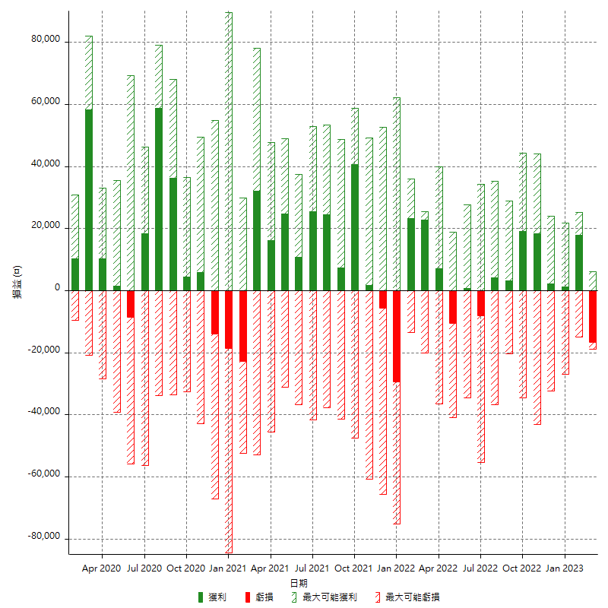

每月獲利和虧損 (%)

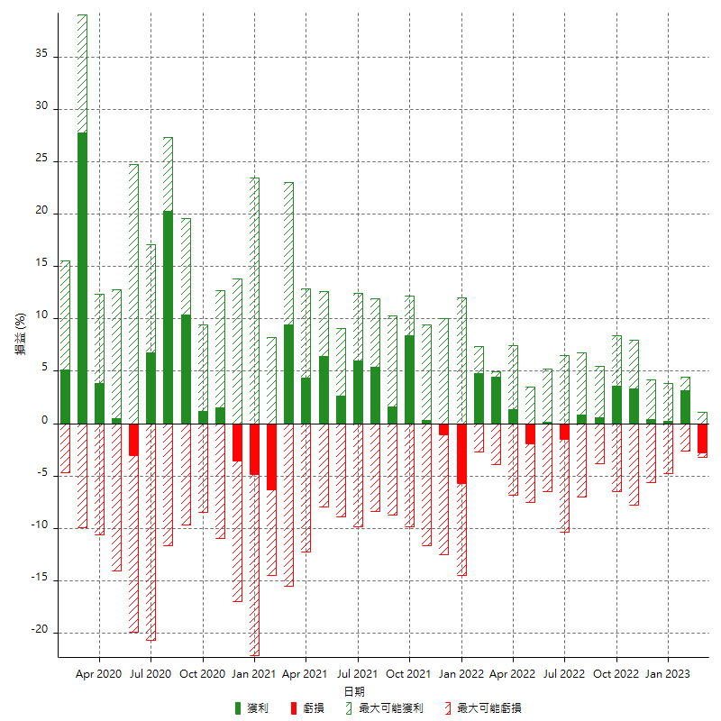

每月累積淨利

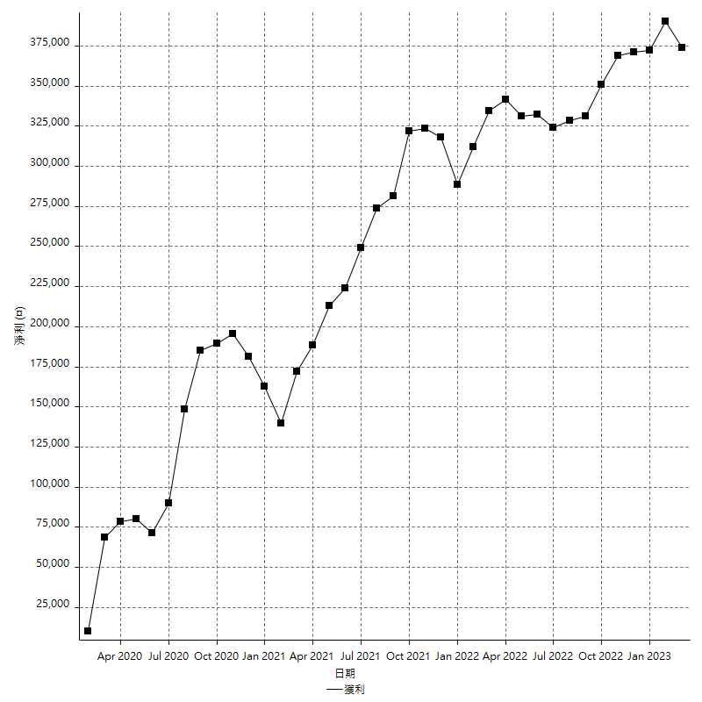

每月平均獲利

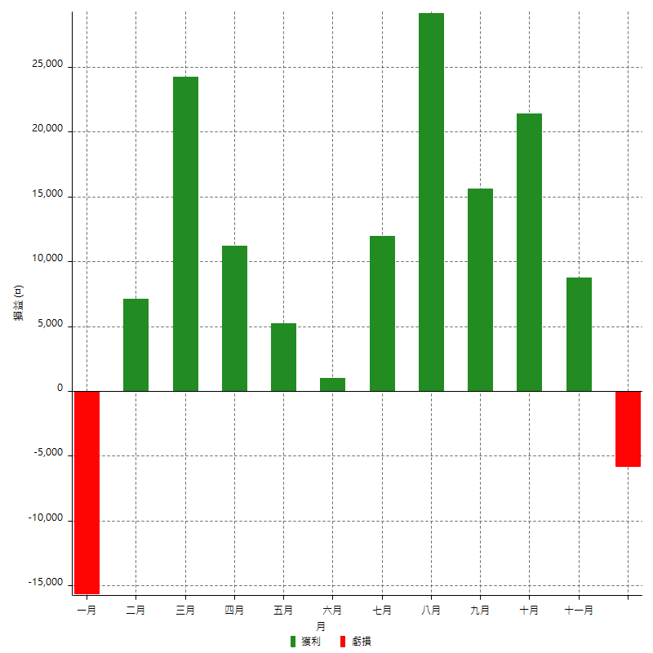

年獲利和虧損

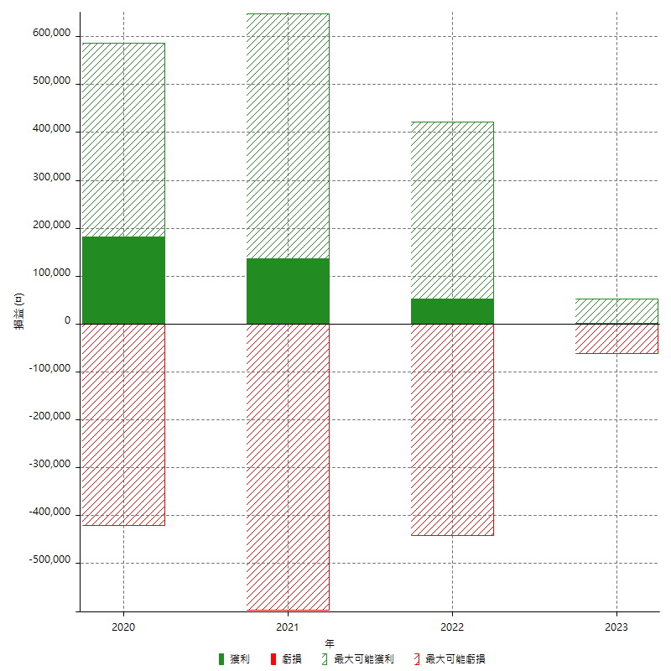

年獲利和虧損 (%)

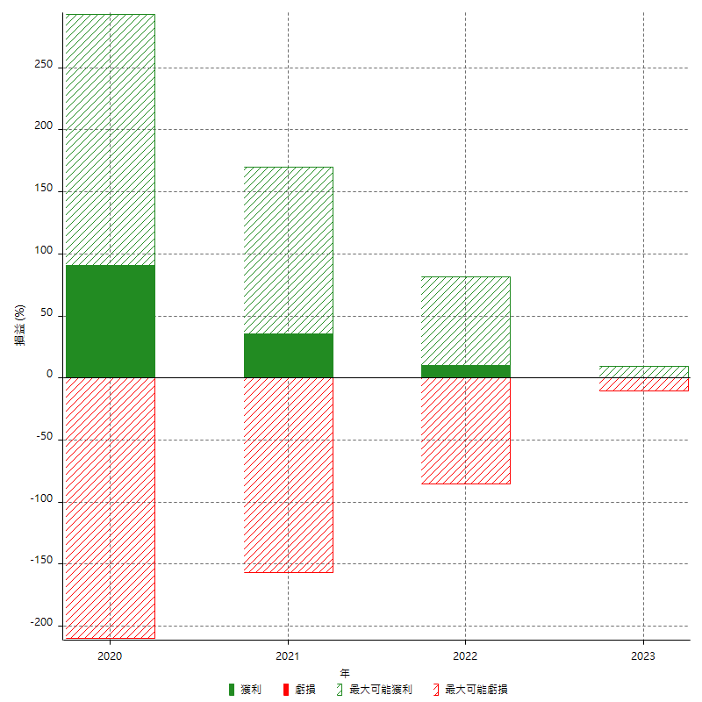

每年累積淨利

